1藍沢司
埼玉県環境アドバイザー活動紹介個票 |  |  |  |  |  |  |  | 検索用一覧に戻る

名前 |  | ふりがな |  | 年代 | 所在市町村
藍沢 司 |  | あいざわ つかさ |  | 60代 | さいたま市

顔写真又はイラスト |  | 活動状況の写真（1～２枚）
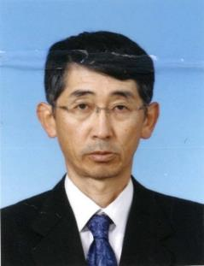 |  | 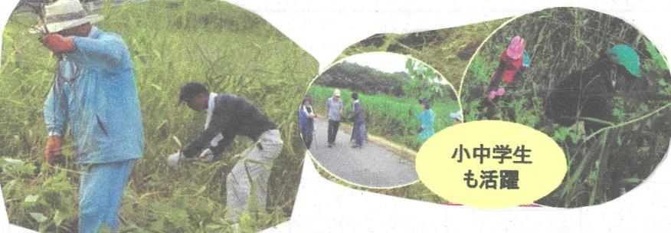

主な専門分野
（１） | 自然への愛着 |  | 植生管理・調査など
（２） | 生態系・生物多様性 |  | 野鳥観察

所有資格、経歴

所有資格
経歴 | 日本野鳥の会会員～ふるさと上谷沼地域創造塾
地域等での活動（複数記載可）
所属又は主催団体 |  |  | 団体や個人の活動紹介HP
ふるさと上谷沼 地域創造塾 |  |  | 上谷沼調節池や周辺の林の保全活動を行っています。

環境学習指導可能エリア
全市町村対応可／地域限定 |  | ※ 地域限定の場合：市町村・地域名 |  |  |  | 具体的な場所がある場合
全市町村
講座スタイル（複数〇可） |  | 対象（複数〇可）
講義 | 体験活動 | 未就学児 | 小学生 | 中学生 | 高校生 | 一般（大人） | 事業者
○ | ○ | - | ○ | ○ | ○ | ○ | -

連絡先 |  |  |  | ※連絡先非公表の場合又は電話連絡を御希望の場合は、環境政策課 （０４８－８３０－３０１９）へお問い合わせください
MAIL
環境学習指導等の活動実績
全体 | 回数 | 環境学習への延べ参加人数
活動回数 | 7 | ２４９人

主な活動実績の紹介 |  |  |  |  | ※１枚に収まる範囲で記載願います
年 月 | 活動内容（環境学習のテーマ） |  |  | 依頼団体 |  | 主な対象 | 参加人数
20・8月 | 自然生態系とは |  |  | 戸田市立新曽中学校 |  | 生物飼育部 | 40
・9月 | 自然災害と環境 |  |  | 川口市立芝西小学校 |  | ４年生 | 149
・9月 | ビオトープかいぼり |  |  | 川口市立小谷場中学校 |  | 環境科学部 | 20
１０月 | 上谷沼たんけん |  |  | 川口市立芝西小学校 |  | ３年生 | 40
24/1月 | よしず作り |  |  | 小谷場中環境科学部 |  | 1・２年生 | 15
７月 | レクチャー・自然とあ何か |  |  | 小谷場中環境科学部 |  | 1～３年 | 20
10 | レクチャー・ 昆虫のすみか |  |  | 東本郷小学校 |  | 教員 | 5

以下は選択用の記載ですので、修正等は行わないでください

参照リスト
該当の有無 | ○ | ○
 | - | ×

年代 | 20代
 | 30代
 | 40代
 | 50代
 | 60代
 | 70代
 | 80代
 | 90代

活動エリア | 全市町村
 | 地域限定

主な専門分野 | 自然への愛着
 | 生態系・生物多様性
 | 水質
 | 川の再生活動
 | 大気
 | 地質
 | 地球温暖化
 | 資源・エネルギー
 | 産業
 | 消費生活・衣食住
 | 公害・化学物質
 | ３Ｒ
 | SDGs

日付 | 1月
 | 2月
 | 3月
 | 4月
 | 5月
 | 6月
 | 7月
 | 8月
 | 9月
 | 10月
 | 11月
 | 12月

3浅倉孝郎
埼玉県環境アドバイザー活動紹介個票 |  |  |  |  |  |  |  | 検索用一覧に戻る

名前 |  | ふりがな |  | 年代 | 所在市町村
浅倉 孝郎 |  | あさくら たかお |  | 50代 | 宮代町

顔写真又はイラスト |  | 活動状況の写真（1～２枚）
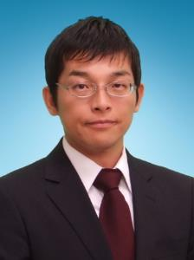 |  | 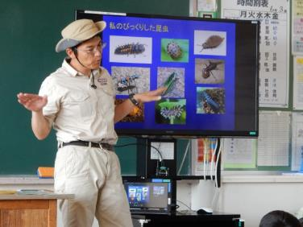 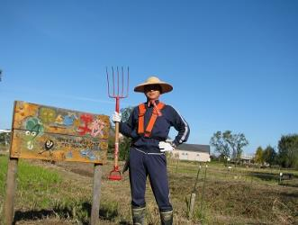

主な専門分野
（１） | 生態系・生物多様性 |  | 身近な生き物について、校庭の生き物について
（２） | ３Ｒ |  | 身近なごみ問題について、食品ロス、ごみ問題とリサイクルについて

所有資格、経歴

所有資格 | 環境カウンセラー、こども環境管理士、３Rリーダー（３R検定）、エコ検定、中学校・高等学校教諭1種社会科免許、保育士
経歴 | 埼玉県環境アドバイザー、埼玉県環境教育アシスタント、元宮代町廃棄物処理検討委員会（委員長）、久喜宮代廃棄物等減減量委員会（識者）
地域等での活動（複数記載可）
所属又は主催団体 |  |  | 団体や個人の活動紹介HP
NPO法人 宮代 水と緑のネットワーク |  |  | http://kouhone.blog.fc2.com/

環境学習指導可能エリア
全市町村対応可／地域限定 |  | ※ 地域限定の場合：市町村・地域名 |  |  |  | 具体的な場所がある場合
全市町村
講座スタイル（複数〇可） |  | 対象（複数〇可）
講義 | 体験活動 | 未就学児 | 小学生 | 中学生 | 高校生 | 一般（大人） | 事業者
○ | ○ | ○ | ○ | ○ | ○ | ○ | ○

連絡先 |  |  |  | ※連絡先非公表の場合又は電話連絡を御希望の場合は、環境政策課 （０４８－８３０－３０１９）へお問い合わせください
MAIL | change.getter1.switch.on@gmail.com
環境学習指導等の活動実績
全体 | 回数 | 環境学習への延べ参加人数
活動回数 | 9 | 1370

主な活動実績の紹介 |  |  |  |  | ※１枚に収まる範囲で記載願います
年 月 | 活動内容（環境学習のテーマ） |  |  | 依頼団体 |  | 主な対象 | 参加人数
R2 １１月 | プラスチックごみはなぜ減らないのか ～リサイクルと減量方法～ |  |  | かわごえ環境ネット |  | 一般市民 | 50

以下は選択用の記載ですので、修正等は行わないでください

参照リスト
該当の有無 | ○ | ○
 | - | ×

年代 | 20代
 | 30代
 | 40代
 | 50代
 | 60代
 | 70代
 | 80代
 | 90代

活動エリア | 全市町村
 | 地域限定

主な専門分野 | 自然への愛着
 | 生態系・生物多様性
 | 水質
 | 川の再生活動
 | 大気
 | 地質
 | 地球温暖化
 | 資源・エネルギー
 | 産業
 | 消費生活・衣食住
 | 公害・化学物質
 | ３Ｒ
 | SDGs

日付 | 1月
 | 2月
 | 3月
 | 4月
 | 5月
 | 6月
 | 7月
 | 8月
 | 9月
 | 10月
 | 11月
 | 12月

5足立圭子
埼玉県環境アドバイザー活動紹介個票 |  |  |  |  |  |  |  | 検索用一覧に戻る

名前 |  | ふりがな |  | 年代 | 所在市町村
足立 圭子 |  | あだち けいこ |  | 70代 | 所沢市

顔写真又はイラスト |  | 活動状況の写真（1～２枚）
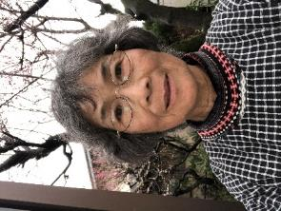 |  | 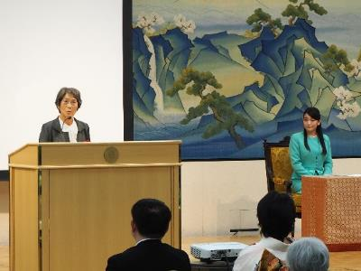 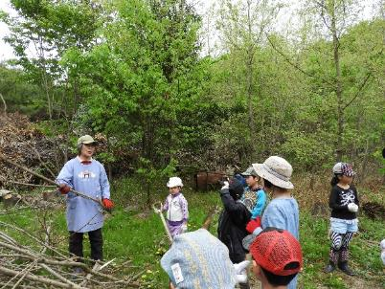

主な専門分野
（１） | 生態系・生物多様性 |  | 体験活動を通して地域の自然生態系や生物多様性の大切さを学ぶ
（２）

所有資格、経歴

所有資格
経歴 | 元鳥獣保護員、元所沢市都市計画審議委員、元所沢市環境審議員、地域の保護活動を３０年以上行う
地域等での活動（複数記載可）
所属又は主催団体 |  |  | 団体や個人の活動紹介HP
おおたかの森トラスト |  |  | http://ootakanomorihe.sakura.ne.jp/

環境学習指導可能エリア
全市町村対応可／地域限定 |  | ※ 地域限定の場合：市町村・地域名 |  |  |  | 具体的な場所がある場合
全市町村
講座スタイル（複数〇可） |  | 対象（複数〇可）
講義 | 体験活動 | 未就学児 | 小学生 | 中学生 | 高校生 | 一般（大人） | 事業者
○ | ○ | ○ | ○ | ○ | ○ | ○ | ○

連絡先 |  |  |  | ※連絡先非公表の場合又は電話連絡を御希望の場合は、環境政策課 （０４８－８３０－３０１９）へお問い合わせください
MAIL | mail@ootakanomorihe.sakura.ne.jp
環境学習指導等の活動実績
全体 | 回数 | 環境学習への延べ参加人数
活動回数 | 31 | 1450

主な活動実績の紹介 |  |  |  |  | ※１枚に収まる範囲で記載願います
年 月 | 活動内容（環境学習のテーマ） |  |  | 依頼団体 |  | 主な対象 | 参加人数
2021-09-09 | 総合的な学習の時間 |  |  | 所沢市立宮前小学校 |  | 5年 | 73
2021-09-20 | 森の再生地の5年後が森を豊かになるように |  |  | おおたかの森トラスト・こどもエコクラブ |  | 2歳から高校生 | 28
2021-09-23 | 総合的な学習の時間「自然博士になろう」 |  |  | 所沢市立清進小学校 |  | 4年 | 105
2021-09-29 | おおたかの森を元気にしよう |  |  | 風の森狭山台みどり幼稚園 |  | 年少すみれ組 | 20
2021-10-06 | おおたかの森で虫元気をつくろう |  |  | 風の森狭山台みどり幼稚園 |  | 年少ちゅうりっぷ組 | 20
2021-10-13 | おおたかの森でキノコを元気にしよう |  |  | 風の森狭山台みどり幼稚園 |  | 年少たんぽぽ組 | 20
2021-11-05 | ビオトープを豊かにする手入れ |  |  | 所沢市立清進小学校 |  | ガーディニング委員会 | 24
2021-11-09 | 校庭にツミやオオムラサキの棲む学校ビオトープをつくろう |  |  | 所沢市立西富小学校 |  | 6年 | 62
2021-11-17 | 入間野環境守り隊 |  |  | 狭山市立入間野小学校 |  | 5年 | 68
2021-11-25 | 自然博士になろう② |  |  | 所沢市立清進小学校 |  | 4年 | 105
2021-12-01 | おおたかの森を豊かにしよう |  |  | 風の森狭山台みどり幼稚園 |  | 年少すみれ組親子 | 38
2021-01-10 | アカマツ林の手入れと薪割 |  |  | ふじみ野こどもエコクラブ |  | メンバーと保護者 | 21
2021-02-17 | 総合的な学習の時間 |  |  | 所沢市立宮前小学校 |  | 5年 | 74

以下は選択用の記載ですので、修正等は行わないでください

参照リスト
該当の有無 | ○ | ○
 | - | ×

年代 | 20代
 | 30代
 | 40代
 | 50代
 | 60代
 | 70代
 | 80代
 | 90代

活動エリア | 全市町村
 | 地域限定

主な専門分野 | 自然への愛着
 | 生態系・生物多様性
 | 水質
 | 川の再生活動
 | 大気
 | 地質
 | 地球温暖化
 | 資源・エネルギー
 | 産業
 | 消費生活・衣食住
 | 公害・化学物質
 | ３Ｒ
 | SDGs

日付 | 1月
 | 2月
 | 3月
 | 4月
 | 5月
 | 6月
 | 7月
 | 8月
 | 9月
 | 10月
 | 11月
 | 12月

20内田大貴
埼玉県環境アドバイザー活動紹介個票 |  |  |  |  |  |  |  | 検索用一覧に戻る

名前 |  | ふりがな |  | 年代 | 所在市町村
内田大貴 |  | うちだだいき |  | 30代 | 川口市

顔写真又はイラスト |  | 活動状況の写真（1～２枚）
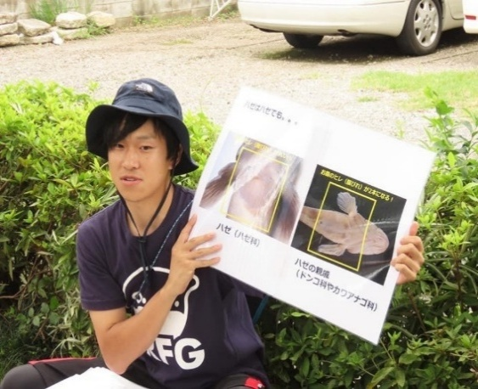 |  | 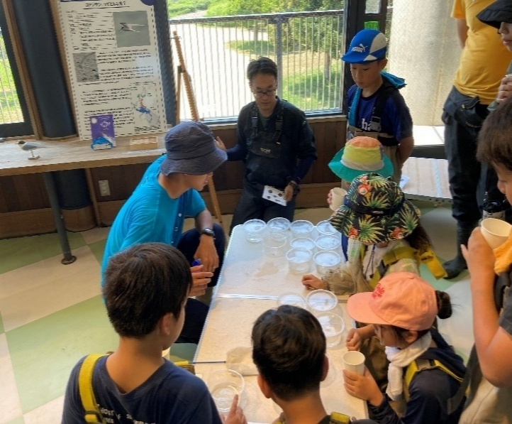

活動のPR |  | 主に水辺の生物に関する調査研究や観察会、子供向けの環境教育の活動をしています。

主な専門分野
（１） | 生態系・生物多様性 |  | 淡水魚類、水生昆虫をはじめとする水生生物全般
（２） | 自然への愛着 |  | 生態系や生物多様性に関わる環境教育活動

所有資格、経歴

所有資格 | 1級ビオトープ施工管理士、自然再生士、環境アセスメント士（自然環境部門）、技術士補（環境部門）
経歴 | 埼玉県立自然の博物館外部研究者、ミュージアムパーク茨城県自然博物館研究協力員
地域等での活動（複数記載可）
所属又は主催団体 |  |  | 団体や個人の活動紹介HP
埼玉県絶滅危惧動物種調査団 |  |  | https://researchmap.jp/daiki-u

環境学習指導可能エリア
全市町村対応可／地域限定 |  | ※ 地域限定の場合：市町村・地域名 |  |  |  | 具体的な場所がある場合
全市町村
講座スタイル（複数〇可） |  | 対象（複数〇可）
講義 | 体験活動 | 未就学児 | 小学生 | 中学生 | 高校生 | 一般（大人） | 事業者
○ | ○ |  | ○ | ○ | ○ | ○ | ○

連絡先 |  |  |  | ※連絡先非公表の場合又は電話連絡を御希望の場合は、環境政策課 （０４８－８３０－３０１９）へお問い合わせください
MAIL | aquariumdaikng@gmail.com
環境学習指導等の活動実績
全体 | 回数 | 環境学習への延べ参加人数 |  |  | 名前 | 内田大貴
活動回数 | 9 | 260

主な活動実績の紹介 |  |  |  |  | ※１枚に収まる範囲で記載願います
年 月 | 活動内容（環境学習のテーマ） |  |  | 依頼団体 |  | 主な対象 | 参加人数
2020/7 | 淡水ハゼを学ぶ巻 |  |  | NEES |  | 小学生以上 | 20
2021/6 | 狭山市 第5回田んぼの生きもの調査 |  |  | 特定非営利活動法人生物多様性農業支援センター |  | 小学生以上 | 20
2022/7 | 田んぼの生き物調査 |  |  | 特定非営利活動法人生物多様性農業支援センター |  | 小学生以上 | 20
2022/7 | 鳥類園で水辺の昆虫さがし！ |  |  | 都立葛西臨海公園 鳥類園 |  | 小学生以上 | 20
2023/6 | 「身近な自然で絵を描こう！」 |  |  | キッカケスクエア |  | 小学生以上 | 30
2023/7 | 田んぼの生きもの調査 田んぼの生きもの調査が私達の地域と暮らしと命を守る |  |  | 特定非営利活動法人生物多様性農業支援センター |  | 小学生以上 | 20
2024/6 | 田んぼの生きもの調査 |  |  | 特定非営利活動法人生物多様性農業支援センター |  | 小学生以上 | 20
2024/11 | 稲城市の昆虫についてー城山公園に生息している秋の昆虫と水生昆虫についてー |  |  | 稲城市教育委員会 |  | 小学生以上 | 10
2024/11 | ココがスゴいゾ！鳥類園の水生昆虫 |  |  | 葛西臨海公園サービスセンター ・NPO法人 生態教育センター |  | 小学生以上 | 100
2025/8 | 「稲城の夏の昆虫を見に行こう」 城山公園に生息している夏の昆虫と水生昆虫について |  |  | 稲城市教育委員会 |  | 小学生以上 | 10

以下は選択用の記載ですので、修正等は行わないでください

参照リスト
該当の有無 | ○ | ○
 | - | ×

年代 | 20代
 | 30代
 | 40代
 | 50代
 | 60代
 | 70代
 | 80代
 | 90代

活動エリア | 全市町村
 | 地域限定

主な専門分野 | 自然への愛着
 | 生態系・生物多様性
 | 水質
 | 川の再生活動
 | 大気
 | 地質
 | 地球温暖化
 | 資源・エネルギー
 | 産業
 | 消費生活・衣食住
 | 公害・化学物質
 | ３Ｒ
 | SDGs

日付 | 1月
 | 2月
 | 3月
 | 4月
 | 5月
 | 6月
 | 7月
 | 8月
 | 9月
 | 10月
 | 11月
 | 12月

25大塚克也
埼玉県環境アドバイザー活動紹介個票 |  |  |  |  |  |  |  | 検索用一覧に戻る

名前 |  | ふりがな |  | 年代 | 所在市町村
大塚 克也 |  | おおつか かつや |  | 60代 | 越谷市

顔写真又はイラスト |  | 活動状況の写真（1～２枚）
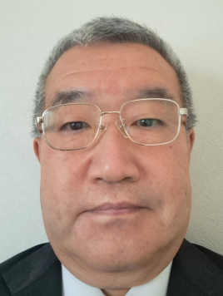 |  | 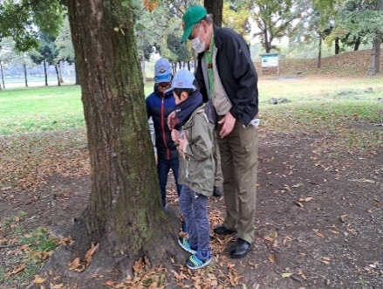 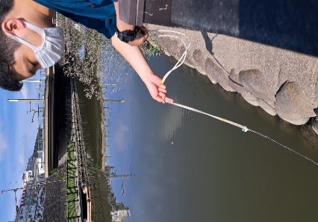

活動のPR |  | 越谷市内の河川を中心とした環境学習、ネイチャーゲームを活用した自然体験活動

主な専門分野
（１） | 水質 |  | 河川におけるｐＨ、ＣＯＤ、電気伝導率、透視度等の調査
（２） | 生態系・生物多様性 |  | 水生生物の生態系・生物多様性研究

所有資格、経歴

所有資格 | 令和元年度川の国埼玉検定上級合格、高等学校教諭 専修免許状（理科）、学芸員、測量士補、環境教育インストラクター、ネイチャ－ゲームリーダー、防災士
経歴 | 高等学校教員 科学部顧問として10年以上の指導経験、水辺のクリエーターズ 代表、越谷市生き物調査員、特定非営利活動法人 海辺つくり研究会 会員、美しい多摩川フォーラム 会員、こしがやネイチャーゲームの会 会員
地域等での活動（複数記載可）
所属又は主催団体 |  |  | 団体や個人の活動紹介HP
水辺のクリエーターズ こしがやネイチャーゲームの会 |  |  | Facebook 大塚克也

環境学習指導可能エリア
全市町村対応可／地域限定 |  | ※ 地域限定の場合：市町村・地域名 |  |  |  | 具体的な場所がある場合
全市町村 |  |  |  |  |  | 県民健康福祉村、大相模調節池、中川、元荒川、綾瀬川、新方川
講座スタイル（複数〇可） |  | 対象（複数〇可）
講義 | 体験活動 | 未就学児 | 小学生 | 中学生 | 高校生 | 一般（大人） | 事業者
 | ○ | ○ | ○ |  |  | ○

連絡先 |  |  |  | ※連絡先非公表の場合又は電話連絡を御希望の場合は、環境政策課 （０４８－８３０－３０１９）へお問い合わせください
MAIL | katsuya.cx_5@tbz.t-com.ne.jp
環境学習指導等の活動実績
全体 | 回数 | 環境学習への延べ参加人数
活動回数 | 4 | 51

主な活動実績の紹介 |  |  |  |  | ※１枚に収まる範囲で記載願います
年 月 | 活動内容（環境学習のテーマ） |  |  | 依頼団体 |  | 主な対象 | 参加人数
令和５年 １１月 | ネイチャーゲーム&自然観察会 |  |  | こしがやネイチャーゲームの会 |  | 大人、小学生 | 16人
令和５年 ８月 | 東京湾環境一斉調査会（越谷河川班） |  |  | 水辺のクリエーターズ |  | 大人 | 4人
令和５年 ６月 | ネイチャーゲーム&自然観察会 |  |  | こしがやネイチャーゲームの会 |  | 大人、小学生 | 24人
令和２年 １４月 | 大相模調節池水質調査会 |  |  | 水辺のクリエーターズ |  | 大人 | ７人

以下は選択用の記載ですので、修正等は行わないでください

参照リスト
該当の有無 | ○ | ○
 | - | ×

年代 | 20代
 | 30代
 | 40代
 | 50代
 | 60代
 | 70代
 | 80代
 | 90代

活動エリア | 全市町村
 | 地域限定

主な専門分野 | 自然への愛着
 | 生態系・生物多様性
 | 水質
 | 川の再生活動
 | 大気
 | 地質
 | 地球温暖化
 | 資源・エネルギー
 | 産業
 | 消費生活・衣食住
 | 公害・化学物質
 | ３Ｒ
 | SDGs

日付 | 1月
 | 2月
 | 3月
 | 4月
 | 5月
 | 6月
 | 7月
 | 8月
 | 9月
 | 10月
 | 11月
 | 12月

34加納正行
埼玉県環境アドバイザー活動紹介個票 |  |  |  |  |  |  |  | 検索用一覧に戻る

名前 |  | ふりがな |  | 年代 | 所在市町村
加納 正行 |  | かのう まさゆき |  | 80代 | 草加市

学校プール「ヤゴ救出作戦」
プールの生き物のつながりについて説明
身近な自然と
奥日光の自然
顔写真又はイラスト |  | 活動状況の写真（1～２枚）
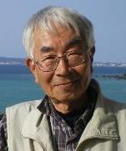 |  | 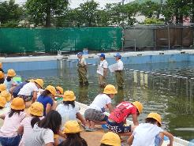 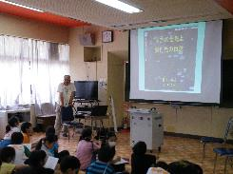

主な専門分野
（１） | 生態系・生物多様性 |  | 自然の観察を通じて生物多様性の大切さを解説
（２） | 地球温暖化 |  | 生きものを通じて温暖化について解説

所有資格、経歴

所有資格 | ビオトープ管理士・生態系保護管理士
経歴 | 埼玉県生態系保護協会草加・八潮支部長、八潮市環境審議会副会長 元川の国アドバイザー、地球温暖化防止活動推進員
地域での活動（複数記載可）
所属又は主催団体 |  |  | 団体や個人の活動紹介HP
（公財）埼玉県生態系保護協会 埼玉県生態系保護協会草加八潮支部 エコ生活草加・草加市環境推進協議会 |  |  | ﾋﾞｵﾄｰﾌﾟ維持管理作業、学校ビオトープ再生、 特定外来生物クビアカツヤカミキリ駆除活動、希少植物保護活動

環境学習指導可能エリア
全市町村対応可／地域限定 |  | ※ 地域限定の場合：市町村・地域名 |  |  |  | 具体的な場所がある場合
地域限定 |  | 草加市・八潮市（他は相談） |  |  |  | あやせ新栄・古綾瀬ビオトープ 中川・綾瀬川・葛西用水・草加公園・ほか
講座スタイル（複数〇可） |  | 対象（複数〇可）
講義 | 体験活動 | 未就学児 | 小学生 | 中学生 | 高校生 | 一般（大人） | 事業者
○ | ○ | ○ | ○ | ○ |  | ○ | ○

連絡先 |  |  |  | ※連絡先非公表の場合又は電話連絡を御希望の場合は、環境政策課 （０４８－８３０－３０１９）へお問い合わせください
MAIL | fwic6197@mb.infoweb.ne.ｊｐ
環境学習指導等の活動実績
全体 | 回数 | 環境学習への延べ参加人数
活動回数 | 28 | 1287

主な活動実績の紹介 |  |  |  |  | ※１枚に収まる範囲で記載願います
年 月 | 活動内容（環境学習のテーマ） |  |  | 依頼団体 |  | 主な対象 | 参加人数
令和元年 4,5,6,7,8, 9、10、11 | あやせ・新栄ビオトープ維持管理活動 ・希少植物保護・自然観察 |  |  | 新栄中学 |  | 中学生 8回ｘ12 | 96人
令和元年 5月 | プールの生態系とプールのヤゴ救出作戦 |  |  | 新田小・清門小・川柳小・ 長栄小 |  | 小学生 （79+160+100+79） | 418人
令和元年5月 | 綾瀬川の歴史と自然 |  |  | 長栄小 |  | 小学生 | 79人
令和元年 5月 | 綾瀬川とあやせ新栄ビオトープ観察会 |  |  | 長栄小 |  | 小学生 | 79人
令和元年 5月 | 学校プールの生き物たち |  |  | 新里小 |  | 小学生 | 120人
令和元年 5、7、11月 | そうか公園 子供自然観察会 そうか公園 セミの羽化子供自然観察会 そうか公園 観察会松ぼっくりXﾏｽﾂﾘｰ作り |  |  | 草加市みどり公園課 |  | 市民・児童（14+30+32） | 76人
令和元年 5月,6月 7月 | 特定外来種ｸﾋﾞｱｶﾂﾔｶﾐｷﾘ被害の 現状と駆除対策 |  |  | 草加市くらし安全課 越谷市環境推進市民会議 |  | 草加市関係職員（10+11） 越谷市民（12） | 33人
令和元年 6月 | 学校プールの生き物たち |  |  | 新栄中 |  | 生徒 | 12人
令和元年 6月 | 夏の自然教室 事前学習 奥日光の自然と草加の自然 |  |  | 新里小 |  | 児童 | 118人
令和元年 6月 | 夏の自然教室 事前学習 会津 昭和村の自然と草加の自然 |  |  | 長栄小 |  | 児童 | 81人
令和元年 7月 | 生物多様性と食について |  |  | 草加市環境課 |  | 市民 | 18人
令和元年 7、8月 | 温暖化と生き物たち |  |  | 草加市消費生活課 |  | 青柳・稲荷・八幡北 児童クラブ児童 （43+52+62） | 157人
令和2年 7、9月 | ・草加市におけるクビアカツヤカミキリ被害の現状と対策・市民協力等 ・草加小のビオトープを育てて多くの生き物を呼ぼう |  |  | ・草加市環境推進協議会 ・草加小 |  | ・会員・市職員 ・科学部生徒・先生 | ・15人 ・18人

以下は選択用の記載ですので、修正等は行わないでください

参照リスト
該当の有無 | ○ | ○
 | - | ×

年代 | 20代
 | 30代
 | 40代
 | 50代
 | 60代
 | 70代
 | 80代
 | 90代

活動エリア | 全市町村
 | 地域限定

主な専門分野 | 自然への愛着
 | 生態系・生物多様性
 | 水質
 | 川の再生活動
 | 大気
 | 地質
 | 地球温暖化
 | 資源・エネルギー
 | 産業
 | 消費生活・衣食住
 | 公害・化学物質
 | ３Ｒ
 | SDGs

日付 | 1月
 | 2月
 | 3月
 | 4月
 | 5月
 | 6月
 | 7月
 | 8月
 | 9月
 | 10月
 | 11月
 | 12月

41黒川正美
埼玉県環境アドバイザー活動紹介個票 |  |  |  |  |  |  |  | 検索用一覧に戻る

名前 |  | ふりがな |  | 年代 | 所在市町村
黒川 正美 |  | くろかわ まさみ |  | 60代 | さいたま市

顔写真又はイラスト |  | 活動状況の写真（1～２枚）
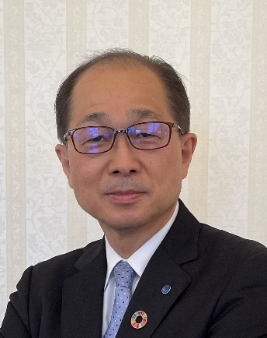

主な専門分野
（１） | 生態系・生物多様性 |  | 森林生態系等
（２） | 地球温暖化 |  | 森林吸収源対策等

所有資格、経歴

所有資格 | 技術士（森林部門、環境部門）、環境カウンセラー、1級ビオトープ計画管理士、森林インストラクター他
経歴 | 農林水産省林野庁職員、都道府県職員等として、国有林の管理・保全、森林の保全管理等について従事。その間に、北海道森林審議会委員、秋田県森林審議会委員に就任
地域等での活動（複数記載可）
所属又は主催団体 |  |  | 団体や個人の活動紹介HP
埼玉環境カウンセラー協会 |  |  | http://www.saieca.com/

環境学習指導可能エリア
全市町村対応可／地域限定 |  | ※ 地域限定の場合：市町村・地域名 |  |  |  | 具体的な場所がある場合
全市町村 |  | （要相談）
講座スタイル（複数〇可） |  | 対象（複数〇可）
講義 | 体験活動 | 未就学児 | 小学生 | 中学生 | 高校生 | 一般（大人） | 事業者
○ |  | - | - | ○ | ○ | ○ | ○

連絡先 |  |  |  | ※連絡先非公表の場合又は電話連絡を御希望の場合は、環境政策課 （０４８－８３０－３０１９）へお問い合わせください
MAIL
環境学習指導等の活動実績
全体 | 回数 | 環境学習への延べ参加人数
活動回数 | 3 | 70

主な活動実績の紹介 |  |  |  |  | ※１枚に収まる範囲で記載願います
年 月 | 活動内容（環境学習のテーマ） |  |  | 依頼団体 |  | 主な対象 | 参加人数
202304 | こども森林インストラクター（自然環境学習会） 田島ヶ原サクラソウ自生地・彩湖 |  |  | 日本森林インストラクター協会 |  | 小学生・保護者 | 20名
202410 | こども森林インストラクター（自然環境学習会） 秋ヶ瀬 |  |  | 日本森林インストラクター協会 |  | 小学生・保護者 | 25名
202410 | 環境保全講習会 |  |  | 埼玉環境カウンセラー協会 |  | 高校生・大学生他 | 25名

以下は選択用の記載ですので、修正等は行わないでください

参照リスト
該当の有無 | ○ | ○
 | - | ×

年代 | 20代
 | 30代
 | 40代
 | 50代
 | 60代
 | 70代
 | 80代
 | 90代

活動エリア | 全市町村
 | 地域限定

主な専門分野 | 自然への愛着
 | 生態系・生物多様性
 | 水質
 | 川の再生活動
 | 大気
 | 地質
 | 地球温暖化
 | 資源・エネルギー
 | 産業
 | 消費生活・衣食住
 | 公害・化学物質
 | ３Ｒ
 | SDGs

日付 | 1月
 | 2月
 | 3月
 | 4月
 | 5月
 | 6月
 | 7月
 | 8月
 | 9月
 | 10月
 | 11月
 | 12月

42黒須利光
埼玉県環境アドバイザー活動紹介個票 |  |  |  |  |  |  |  | 検索用一覧に戻る

名前 |  | ふりがな |  | 年代 | 所在市町村
黒須 利光 |  | くろす としみつ |  | 80代 | 蓮田市

顔写真又はイラスト |  | 活動状況の写真（1～２枚）
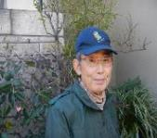 |  | 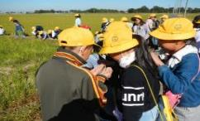 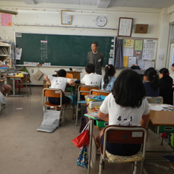

主な専門分野
（１） | 生態系・生物多様性 |  | 五感を使って自然観察会等で、不思議、面白さを体験し、保護の大切さを解説
（２） | 地球温暖化 |  | 日常生活をとおして温暖化ついて考え、未来を想像し解説

所有資格、経歴

所有資格 | 彩の国環境大学基礎講座,実践課程修了、さいたま緑のトラスト運動指導員、生態系保護指導員、ＮＡＣＳーＪ自然観察指導員
経歴 | 埼玉県環境科学国際センター 身近な環境観察局ネットワーク、10年以上活動（酸性雨、河川水調査）
地域等での活動（複数記載可）
所属又は主催団体 |  |  | 団体や個人の活動紹介HP
(公財）さいたま緑のトラスト協会 （公財）埼玉県生態系保護協会 （公財）日本自然保護協会 |  |  | http://saitama₋greenerytrust.com http://.eco₋saitama.or.jp http://www.nacsj.or.jp

環境学習指導可能エリア
全市町村対応可／地域限定 |  | ※ 地域限定の場合：市町村・地域名 |  |  |  | 具体的な場所がある場合
地域限定 |  | さいたま市、蓮田市 |  |  |  | 深作遊水地、赤坂沼、 さいたま緑のトラスト協会7号地等
講座スタイル（複数〇可） |  | 対象（複数〇可）
講義 | 体験活動 | 未就学児 | 小学生 | 中学生 | 高校生 | 一般（大人） | 事業者
○ | ○ | ○ | ○

連絡先 |  |  |  | ※連絡先非公表の場合又は電話連絡を御希望の場合は、環境政策課 （０４８－８３０－３０１９）へお問い合わせください
MAIL | kuromitsu@r9.dion.ne.jp
環境学習指導等の活動実績
全体 | 回数 | 環境学習への延べ参加人数
活動回数 | 2 | 52

主な活動実績の紹介 |  |  |  |  | ※１枚に収まる範囲で記載願います
年 月 | 活動内容（環境学習のテーマ） |  |  | 依頼団体 |  | 主な対象 | 参加人数
令和5年5月 | 赤坂沼・生き物観察探検 （春） |  |  | さいたま市立河合小学校 |  | 小学生 | 26
令和5年10月 | 赤坂沼・生き物観察探検 （秋） |  |  | さいたま市立河合小学校 |  | 小学生 | 26

以下は選択用の記載ですので、修正等は行わないでください

参照リスト
該当の有無 | ○ | ○
 | - | ×

年代 | 20代
 | 30代
 | 40代
 | 50代
 | 60代
 | 70代
 | 80代
 | 90代

活動エリア | 全市町村
 | 地域限定

主な専門分野 | 自然への愛着
 | 生態系・生物多様性
 | 水質
 | 川の再生活動
 | 大気
 | 地質
 | 地球温暖化
 | 資源・エネルギー
 | 産業
 | 消費生活・衣食住
 | 公害・化学物質
 | ３Ｒ
 | SDGs

日付 | 1月
 | 2月
 | 3月
 | 4月
 | 5月
 | 6月
 | 7月
 | 8月
 | 9月
 | 10月
 | 11月
 | 12月

43國府田明子
埼玉県環境アドバイザー活動紹介個票 |  |  |  |  |  |  |  | 検索用一覧に戻る

名前 |  | ふりがな |  | 年代 | 所在市町村
國府田 明子 |  | こうだ あきこ |  | 40代 | さいたま市

顔写真又はイラスト |  | 活動状況の写真（1～２枚）
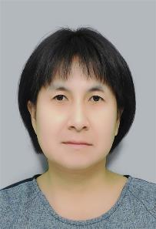 . |  | 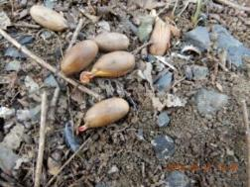 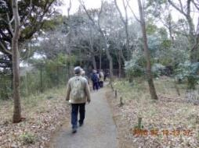

主な専門分野
（１） | 生態系・生物多様性 |  | 自然観察会を通して生物多様性の大切さを解説
（２） | 地球温暖化 |  | 環境マネジメント

所有資格、経歴

所有資格 | NACS-J、生態系保護指導員マスター、中央環境管理事務所内緑の推進員
経歴 | 元川の国アドバイザー、NPO法人自然観察さいたまフレンド理事、さいたま市環境審議会委員
地域等での活動（複数記載可）
所属又は主催団体 |  |  | 団体や個人の活動紹介HP
NPO法人自然観察さいたまフレンド |  |  | http://www7b.biglobe.ne.jp/~sa-sa-ki/

環境学習指導可能エリア
全市町村対応可／地域限定 |  | ※ 地域限定の場合：市町村・地域名 |  |  |  | 具体的な場所がある場合
地域限定 |  | さいたま市
講座スタイル（複数〇可） |  | 対象（複数〇可）
講義 | 体験活動 | 未就学児 | 小学生 | 中学生 | 高校生 | 一般（大人） | 事業者
○ | ○ | ○ | ○ |  |  | ○ | ○

連絡先 |  |  |  | ※派遣の内容には、出来るものと、出来ないものがあります。 ※平日は、基本的に仕事をしているので、出来ません。
MAIL |  |  |  | ※連絡先非公表の場合又は電話連絡を御希望の場合は、環境政策課 （０４８－８３０－３０１９）へお問い合わせください
環境学習指導等の活動実績
全体 | 回数 | 環境学習への延べ参加人数
活動回数 | 10 | 1000

主な活動実績の紹介 |  |  |  |  | ※１枚に収まる範囲で記載願います
年 月 | 活動内容（環境学習のテーマ） |  |  | 依頼団体 |  | 主な対象 | 参加人数
２０１９年4月～12月 | 自然観察補佐 |  |  | NPO法人自然観察さいたまフレンド |  | 会員、非会員 | 500
2019年 6月 | 尚仁沢湧水バスツアー |  |  | NPO法人自然観察さいたまフレンド |  | 会員、非会員 | 45
2019年 11月 | 川の国検定 |  |  | 埼玉県 |  | 参加者
2019年 11月 | さいたま市環境審議会委員 |  |  | さいたま市 |  | 委員 | 10

以下は選択用の記載ですので、修正等は行わないでください

参照リスト
該当の有無 | ○ | ○
 | - | ×

年代 | 20代
 | 30代
 | 40代
 | 50代
 | 60代
 | 70代
 | 80代
 | 90代

活動エリア | 全市町村
 | 地域限定

主な専門分野 | 自然への愛着
 | 生態系・生物多様性
 | 水質
 | 川の再生活動
 | 大気
 | 地質
 | 地球温暖化
 | 資源・エネルギー
 | 産業
 | 消費生活・衣食住
 | 公害・化学物質
 | ３Ｒ
 | SDGs

日付 | 1月
 | 2月
 | 3月
 | 4月
 | 5月
 | 6月
 | 7月
 | 8月
 | 9月
 | 10月
 | 11月
 | 12月

48櫻博子
埼玉県環境アドバイザー活動紹介個票 |  |  |  |  |  |  |  | 検索用一覧に戻る

名前 |  | ふりがな |  | 年代 | 所在市町村
櫻 博子 |  | さくら ひろこ |  | 70代 | 新座市

顔写真又はイラスト |  | 活動状況の写真（1～２枚）
 |  | 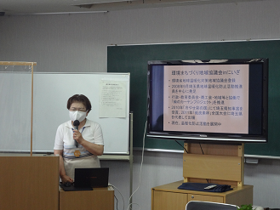

主な専門分野
（１） | 生態系・生物多様性 |  | 身近な自然を通して、生物多様性を学ぶ（ネイチャーゲーム含む）
（２） | 地球温暖化 |  | 世界中で何が起きているのか？私たちに出来ることは何かを解く

所有資格、経歴

所有資格 | 公益社団法人 日本シェアリングネイチャー協会 公認指導員
経歴 | 地球温暖化防止活動推進員 新座市環境審議会委員 川のまもり人 元うちエコ診断員 環境省登録団体役員 彩の国環境大学実践課程修了生
地域等での活動（複数記載可）
所属又は主催団体 |  |  | 団体や個人の活動紹介HP
環境まちづくり地域協議会inにいざ 新座市環境保全協力員の会 環境教育支援ネットワークきづき |  |  | 環境省HP 新座市HP

環境学習指導可能エリア
全市町村対応可／地域限定 |  | ※ 地域限定の場合：市町村・地域名 |  |  |  | 具体的な場所がある場合
全市町村 |  | 時間的余裕があればどこでも可
講座スタイル（複数〇可） |  | 対象（複数〇可）
講義 | 体験活動 | 未就学児 | 小学生 | 中学生 | 高校生 | 一般（大人） | 事業者
○ | ○ | ○ | ○ | ○ | ○ | ○

連絡先 |  |  |  | ※連絡先非公表の場合又は電話連絡を御希望の場合は、環境政策課 （０４８－８３０－３０１９）へお問い合わせください
MAIL | roco@mx6.nisiq.net
環境学習指導等の活動実績
全体 | 回数 | 環境学習への延べ参加人数
活動回数 | 15 | 424

主な活動実績の紹介 |  |  |  |  | ※１枚に収まる範囲で記載願います
年 月 | 活動内容（環境学習のテーマ） |  |  | 依頼団体 |  | 主な対象 | 参加人数
令和元年 6月 | 緑のカーテン環境講座 |  |  | 環境まちづくり地域協議会 |  | 市内在住市民 | ３回 72名
令和元年 8月 | 親子環境講座 |  |  | 新座子ども応援団 |  | 市内在住親子 | 60名
令和元年 7月 | 身近な生き物 |  |  | 児童センター |  | 親子 | 22名
令和元年 9月 | 昆虫講座 |  |  | 八石小学校 |  | 小学生 | 2クラス
令和元年 10月 | 昆虫講座 |  |  | 石神小学校 |  | 小学生 | 2クラス
令和元年 10月 | 身近な生き物 |  |  | 児童センター |  | 親子 | 40名
令和元年 11月 | ネイチャーゲーム |  |  | 野火止公民館 |  | 親子 | 20名
令和5年 6月 | 環境講座 「CO2削減・緑のカーテンで夏を涼しく」 |  |  | 公民館 |  | 一般 | 35名
令和6年 6月 | 環境講座 「CO2削減・緑のカーテンで夏を涼しく」 |  |  | 市内2か所公民館 |  | 一般 | 35名

以下は選択用の記載ですので、修正等は行わないでください

参照リスト
該当の有無 | ○ | ○
 | - | ×

年代 | 20代
 | 30代
 | 40代
 | 50代
 | 60代
 | 70代
 | 80代
 | 90代

活動エリア | 全市町村
 | 地域限定

主な専門分野 | 自然への愛着
 | 生態系・生物多様性
 | 水質
 | 川の再生活動
 | 大気
 | 地質
 | 地球温暖化
 | 資源・エネルギー
 | 産業
 | 消費生活・衣食住
 | 公害・化学物質
 | ３Ｒ
 | SDGs

日付 | 1月
 | 2月
 | 3月
 | 4月
 | 5月
 | 6月
 | 7月
 | 8月
 | 9月
 | 10月
 | 11月
 | 12月

50貴家章子
埼玉県環境アドバイザー活動紹介個票 |  |  |  |  |  |  |  | 検索用一覧に戻る

名前 |  | ふりがな |  | 年代 | 所在市町村
貴家 章子 |  | さすが あきこ |  |  | さいたま市

顔写真又はイラスト |  | 活動状況の写真（1～２枚）
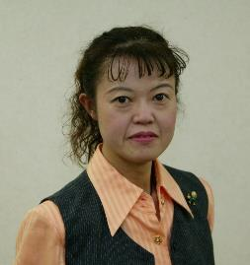 |  | 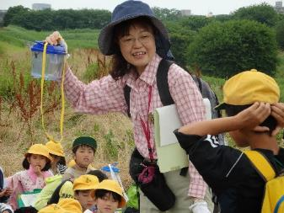 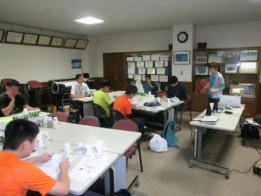

主な専門分野
（１） | 生態系・生物多様性 |  | 自然の見方、身近な自然の大切さ、気づき、ビオトープとは何か、外来生物が生態系に与える影響
（２） | 自然への愛着 |  | 上谷沼調節池周辺（川口市小谷場・さいたま市南区太田窪）の自然の見方・観察会・保護作業。自然素材でのクラフトづくり

所有資格、経歴

所有資格 | 生態系保護指導員マスター／ プロジェクト・ワイルド エデュケーター ／ プロジェクト・ラーニング・ツリー
経歴 | 上谷沼周辺の自然を守る会代表 ／元埼玉県環境審議会委員 ／ 元（公財）埼玉県生態系保護協会教育委員長
地域等での活動（複数記載可）
所属又は主催団体 |  |  | 団体や個人の活動紹介HP
上谷沼周辺の自然を守る会 |  |  | https://ameblo.jp/furusato-uwayanuma

環境学習指導可能エリア
全市町村対応可／地域限定 |  | ※ 地域限定の場合：市町村・地域名 |  |  |  | 具体的な場所がある場合
地域限定 |  | さいたま市、川口市、戸田市、蕨市 |  |  |  | 上谷沼調節池、小谷場地域
講座スタイル（複数〇可） |  | 対象（複数〇可）
講義 | 体験活動 | 未就学児 | 小学生 | 中学生 | 高校生 | 一般（大人） | 事業者
○ | ○ | ○ | ○ | ○ | ○ | ○ | ○

連絡先 |  |  |  | ※連絡先非公表の場合又は電話連絡を御希望の場合は、環境政策課 （０４８－８３０－３０１９）へお問い合わせください
MAIL | waya_sasuga@wonder.ocn.ne.jp
環境学習指導等の活動実績
全体 | 回数 | 環境学習への延べ参加人数
活動回数 | 9 | 600

主な活動実績の紹介 |  |  |  |  | ※１枚に収まる範囲で記載願います
年 月 | 活動内容（環境学習のテーマ） |  |  | 依頼団体 |  | 主な対象 | 参加人数
2023-06-01 | 自然と自然ではないもの |  |  | 川口市立芝西小学校 |  | ３年生 | 120
2023-07-01 | 上谷沼たんけん 草と虫 |  |  | 川口市立芝西小学校 |  | ３年生 | 120
2023-09-01 | 自然の見方 意見を出そう |  |  | 川口市立小谷場中学校 |  | 環境科学部 | 20
2023-10-01 | 草・虫・鳥となかよく |  |  | さいたま市立 大谷場東小学校 |  | 土曜チャレンジスクール | 30
2024-01-01 | 自然と人間の共存（ヨシを生かす） |  |  | 川口市立小谷場中学校 |  | 環境科学部 | 10
2024-06-01 | 総合的な学習 自然と自然ではないもの |  |  | 川口市立芝西小学校 |  | ３年生 | 120
2024-07-01 | 自然とは何か・外来植物 レクチャー |  |  | 川口市立小谷場中学校 |  | 環境科学部 | 50
2024-10-01 | 総合的な学習 上谷沼たんけん 草と虫 |  |  | 川口市立芝西小学校 |  | ３年生 | 120
2025-06-01 | 総合的な学習 学校の中の自然さがし 草と虫 |  |  | 川口市立芝西小学校 |  | ３年生 | 120
2025-07-01 | 自然とは何か レクチャー |  |  | 川口メディアセブン |  | 一般 | 16
2025-10-01 | 総合的な学習 上谷沼たんけん 草と虫 |  |  | 川口市立芝西小学校 |  | ３年生 | 120

以下は選択用の記載ですので、修正等は行わないでください

参照リスト
該当の有無 | ○ | ○
 | - | ×

年代 | 20代
 | 30代
 | 40代
 | 50代
 | 60代
 | 70代
 | 80代
 | 90代

活動エリア | 全市町村
 | 地域限定

主な専門分野 | 自然への愛着
 | 生態系・生物多様性
 | 水質
 | 川の再生活動
 | 大気
 | 地質
 | 地球温暖化
 | 資源・エネルギー
 | 産業
 | 消費生活・衣食住
 | 公害・化学物質
 | ３Ｒ
 | SDGs

日付 | 1月
 | 2月
 | 3月
 | 4月
 | 5月
 | 6月
 | 7月
 | 8月
 | 9月
 | 10月
 | 11月
 | 12月

53沢田典大
埼玉県環境アドバイザー活動紹介個票 |  |  |  |  |  |  |  | 検索用一覧に戻る

名前 |  | ふりがな |  | 年代 | 所在市町村
沢田 典大 |  | さわだ のりお |  | 50代 | さいたま市

顔写真又はイラスト |  | 活動状況の写真（1～２枚）
 |  | 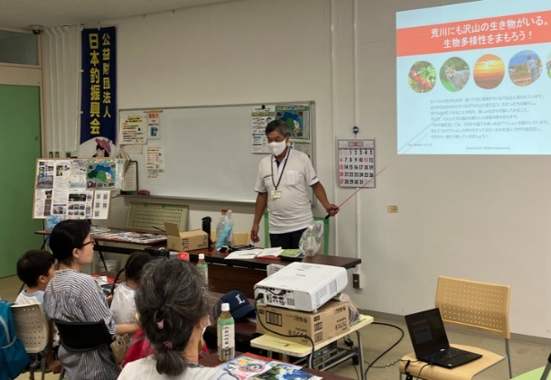 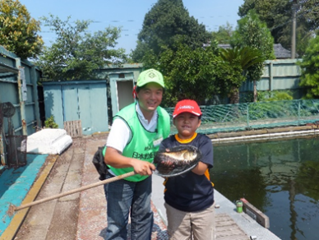

活動のPR |  | 魚釣りという遊びを通じて身近な川や湖沼の魚族資源や水辺環境への興味関心の醸成や、水辺でのルール・マナー・安全対策等の啓発をする活動をしております。

主な専門分野
（１） | 川の再生活動 |  | 魚釣りを通して身近な水辺に興味をもってもらい、生き物、水質、ごみ問題など 河川環境の未来を一緒に考える。
（２） | 生態系・生物多様性 |  | 魚釣りを通して水辺に親しみ、外来種問題など 生物多様性について一緒に考える。

所有資格、経歴

所有資格 | 危険物取扱主任者（甲種） NPO法人日本釣り環境保全連盟フィッシング・エコ・リーダー 環境社会検定（eco検定）、プロジェクト・WILD エデュケーター
経歴 | 元川の国アドバイザー、新河岸川放水路・びん沼川環境浄化運動および全国一斉・清掃デー水辺感謝の日びん沼川清掃活動（1995～）、埼玉県スポーツリーダーバンク（2007～）、埼玉県生涯学習ステーション指導者（2008～）、公益財団日本釣振興会環境委員（2016～）、NPO法人荒川流域ネットワーク理事（2023～）
地域等での活動（複数記載可）
所属又は主催団体 |  |  | 団体や個人の活動紹介HP
公益財団法人 日本釣振興会埼玉県支部 NPO法人荒川流域ネットワーク |  |  | http://jsa-saitama.org/ https://www.jsafishing.or.jp/ https://arakawa-ryuiki.net/

環境学習指導可能エリア
全市町村対応可／地域限定 |  | ※ 地域限定の場合：市町村・地域名 |  |  |  | 具体的な場所がある場合
全市町村
講座スタイル（複数〇可） |  | 対象（複数〇可）
講義 | 体験活動 | 未就学児 | 小学生 | 中学生 | 高校生 | 一般（大人） | 事業者
○ | ○ | ○ | ○ | ○ | ○ | ○

連絡先 |  |  |  | ※連絡先非公表の場合又は電話連絡を御希望の場合は、環境政策課 （０４８－８３０－３０１９）へお問い合わせください
MAIL | norio_sawda@marukyu.com
環境学習指導等の活動実績
全体 | 回数 | 環境学習への延べ参加人数
活動回数 | 21 | 708

主な活動実績の紹介 |  |  |  |  | ※１枚に収まる範囲で記載願います
年 月 | 活動内容（環境学習のテーマ） |  |  | 依頼団体 |  | 主な対象 | 参加人数
2024-05-27 | はじめての子ども釣り教室 |  |  | 北本市都市公園指定管理者 |  | 小学生 | 50組 小学生64名
2024-06-24 | 第６回初めての魚釣り体験 |  |  | 公益財団法人 桶川市シルバー人材センター |  | 家族 | 19組 子供30名 保護者28名
2024-06-25 | 生き物観察と自然ふれあい体験 夏の里山生き物大調査 |  |  | 認定 NPO 法人 水のフォルム |  | 家族 | 9組 子供12名 保護者13名
2024-08-09 | 老人福祉センター＆児童館 入門者向け★釣り講座 |  |  | 桶川市社会福祉協議会 |  | 一般 | 大人5名 子供5名 保護者3名
2024-08-12 | 釣り体験、網による魚捕り |  |  | 川越の魅力を育てる会 ふじみ野こどもエコクラブ |  | 家族 | 6組 子供7名 保護者11名
2024-08-20 | アユ漁体験と魚捕り 高麗川会場 |  |  | NPO 法人 荒川流域ネットワーク |  | 家族 | 28組 子供32名 保護者36名
2024-08-26 | いきものキッズ探検隊 2023 |  |  | 春日部市 環境政策課 |  | 親子 | 15組 子供18名 保護者20名
2024-09-16 | リバービーチ・キャンパス |  |  | NPO 法人 埼玉ハンノウ大学 |  | 家族 | 10組 子供13名 保護者12名
2024-09-18 | 古代蓮の里「初めての親子魚つり体験教室」 |  |  | 公益財団法人 行田市産業・文化・スポーツ いきいき財団 |  | 親子 | 子供21名 保護者17名
2024-10-04 | 釣りを通じた環境学習！ 実釣編 |  |  | 桶川市立川田谷小学校 |  | 小学4年生 | 2クラス 37名
2024-10-13 | 総合的な学習「川と私たち」出前講座 |  |  | 秩父市立高篠小学校 |  | 小学4年生 | 2クラス 37名
2024-10-14 | 川里保全活動 つり体験教室 |  |  | 公益財団法人 本庄早稲田国際リサーチパーク |  | 家族 | 11組 子供16名 保護者16名
2024-11-03 | ブラックバスを釣って美味しく食べる、釣り大会 |  |  | NPO 法人 バーブレスフック普及協会 |  | 一般 | 子供15名 保護者3名

以下は選択用の記載ですので、修正等は行わないでください

参照リスト
該当の有無 | ○ | ○
 | - | ×

年代 | 20代
 | 30代
 | 40代
 | 50代
 | 60代
 | 70代
 | 80代
 | 90代

活動エリア | 全市町村
 | 地域限定

主な専門分野 | 自然への愛着
 | 生態系・生物多様性
 | 水質
 | 川の再生活動
 | 大気
 | 地質
 | 地球温暖化
 | 資源・エネルギー
 | 産業
 | 消費生活・衣食住
 | 公害・化学物質
 | ３Ｒ
 | SDGs

日付 | 1月
 | 2月
 | 3月
 | 4月
 | 5月
 | 6月
 | 7月
 | 8月
 | 9月
 | 10月
 | 11月
 | 12月

56篠原吉則
埼玉県環境アドバイザー活動紹介個票 |  |  |  |  |  |  |  | 検索用一覧に戻る

名前 |  | ふりがな |  | 年代 | 所在市町村
篠原 吉則 |  | しのはら よしのり |  | 60代 | 久喜市

顔写真又はイラスト |  | 活動状況の写真（1～２枚）
 |  | 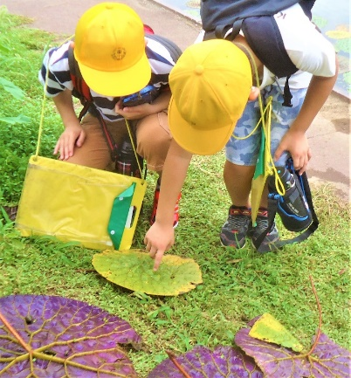 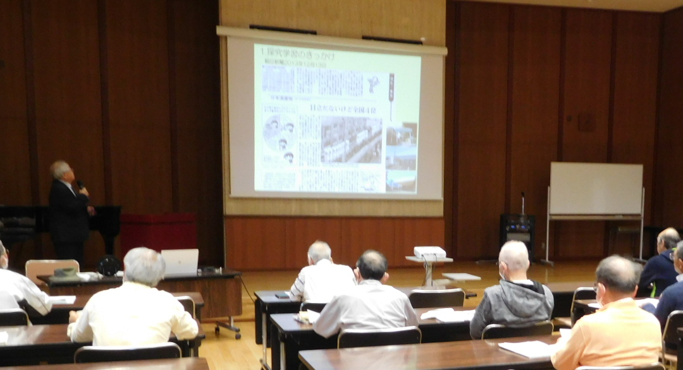

主な専門分野
（１） | 自然への愛着 |  | 自然観察会、葉っぱや、どんぐりを使った遊びや工作
（２） | 生態系・生物多様性 |  | 河川や水辺・田んぼの生きもの探し、水質調査

所有資格、経歴

所有資格 | 生態系保護指導員・中高教員免許・公害防止管理者・衛生管理者
経歴 | 地域の河川美化活動、小中学校環境学習
地域等での活動（複数記載可）
所属又は主催団体 |  |  | 団体や個人の活動紹介HP
久喜市社会福祉協議会寺子屋教室 久喜市観光ボランティアガイド会 |  |  | 地域風土に応じた自然遊び、地域さんぽを企画、運営しています

環境学習指導可能エリア
全市町村対応可／地域限定 |  | ※ 地域限定の場合：市町村・地域名 |  |  |  | 具体的な場所がある場合
全市町村
講座スタイル（複数〇可） |  | 対象（複数〇可）
講義 | 体験活動 | 未就学児 | 小学生 | 中学生 | 高校生 | 一般（大人） | 事業者
○ | ○ | ○ | ○ | ○ | ○ | ○ | ○

連絡先 |  |  |  | ※連絡先非公表の場合又は電話連絡を御希望の場合は、環境政策課 （０４８－８３０－３０１９）へお問い合わせください
MAIL
環境学習指導等の活動実績
 | 回数 | 環境学習への延べ参加人数
活動回数（全体） | 5 | 118
令和5年度 | 5

主な活動実績の紹介 |  |  |  |  | ※１枚に収まる範囲で記載願います
年 月 | 活動内容（環境学習のテーマ） |  |  | 依頼団体 |  | 主な対象 | 参加人数
2023-04-23 | 久喜の地下水はなぜ酒造りに適しているのか |  |  | 久喜市教育委員会 |  | 大人 | 20
2023-07-25 | 加須市浮野の里・昆虫観察会 |  |  | 加須市環境課 |  | 子どもと保護者 | 16
2023-07-26 | 加須市浮野の里・水生生物観察会 |  |  | 加須市環境か |  | 子どもと保護者 | 18
2023-08-12 | 加須市オニバス自生地・水生生物観察会 |  |  | 加須市北川辺支所 |  | 子どもと保護者 | 40
2023-11-04 | 久喜市市民大学公開講座・久喜の自然 |  |  | 久喜市市民大学 |  | 大人 | 24

 |  |  |  |  |  | 合計 | 118

以下は選択用の記載ですので、修正等は行わないでください

参照リスト
該当の有無 | ○ | ○
 | - | ×

年代 | 20代
 | 30代
 | 40代
 | 50代
 | 60代
 | 70代
 | 80代
 | 90代

活動エリア | 全市町村
 | 地域限定

主な専門分野 | 自然への愛着
 | 生態系・生物多様性
 | 水質
 | 川の再生活動
 | 大気
 | 地質
 | 地球温暖化
 | 資源・エネルギー
 | 産業
 | 消費生活・衣食住
 | 公害・化学物質
 | ３Ｒ
 | SDGs

日付 | 1月
 | 2月
 | 3月
 | 4月
 | 5月
 | 6月
 | 7月
 | 8月
 | 9月
 | 10月
 | 11月
 | 12月

60清水秀文
埼玉県環境アドバイザー活動紹介個票 |  |  |  |  |  |  |  | 検索用一覧に戻る

名前 |  | ふりがな |  | 年代 | 所在市町村
清水 秀文 |  | しみず ひでふみ |  | 60代 | 川口市

顔写真又はイラスト |  | 活動状況の写真（1～２枚）
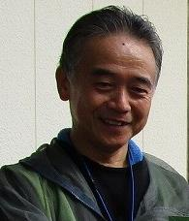 |  | 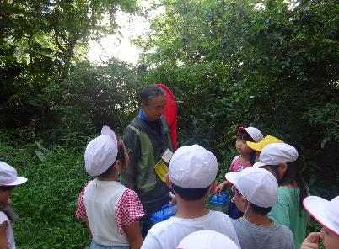 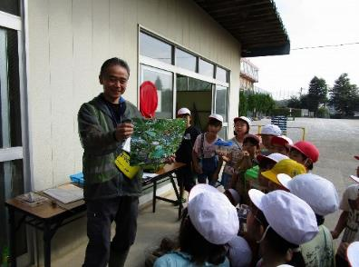

主な専門分野
（１） | 生態系・生物多様性 |  | 子供達へ生物多様性の大切さを解説
（２） | 自然への愛着 |  | 体験学習、原木椎茸栽培～カブトムシ飼育、ビオトープ作りなど

所有資格、経歴

所有資格 | 環境カウンセラー
経歴 | 絶滅危惧種Ⅱのクマガイソウの復活栽培、ビオトープ、果樹園・野草園作りなど15年以上活動。
地域等での活動（複数記載可）
所属又は主催団体 |  |  | 団体や個人の活動紹介HP
特定非営利活動法人「スマイリングキッズバイ想根会」 |  |  | NPO法人スマイリングキッズバイ想根会 http://soukonkai.or.jp

環境学習指導可能エリア
全市町村対応可／地域限定 |  | ※ 地域限定の場合：市町村・地域名 |  |  |  | 具体的な場所がある場合
地域限定 |  | 川口市
講座スタイル（複数〇可） |  | 対象（複数〇可）
講義 | 体験活動 | 未就学児 | 小学生 | 中学生 | 高校生 | 一般（大人） | 事業者
○ | ○ | ○ | ○

連絡先 |  |  |  | ※連絡先非公表の場合又は電話連絡を御希望の場合は、環境政策課 （０４８－８３０－３０１９）へお問い合わせください
MAIL | hidebun.78@docomo.ne.jp
環境学習指導等の活動実績
全体 | 回数 | 環境学習への延べ参加人数
活動回数 | 4回 | 280名

主な活動実績の紹介 |  |  |  |  | ※１枚に収まる範囲で記載願います
年 月 | 活動内容（環境学習のテーマ） |  |  | 依頼団体 |  | 主な対象 | 参加人数
令和６年２月 | 原木椎茸栽培 |  |  | 小学校 |  | ３年生 | ７０名
令和５年５月 | 田んぼを作り稲作栽培 |  |  | 小学校 |  | ５年生 | ７０名
令和6年 5月 | 稲作栽培 |  |  | 小学校 |  | 5年生 | 70名
令和7年 2月 | 原木椎茸栽培 |  |  | 小学校 |  | 3年生 | 70名

以下は選択用の記載ですので、修正等は行わないでください

参照リスト
該当の有無 | ○ | ○
 | - | ×

年代 | 20代
 | 30代
 | 40代
 | 50代
 | 60代
 | 70代
 | 80代
 | 90代

活動エリア | 全市町村
 | 地域限定

主な専門分野 | 自然への愛着
 | 生態系・生物多様性
 | 水質
 | 川の再生活動
 | 大気
 | 地質
 | 地球温暖化
 | 資源・エネルギー
 | 産業
 | 消費生活・衣食住
 | 公害・化学物質
 | ３Ｒ
 | SDGs

日付 | 1月
 | 2月
 | 3月
 | 4月
 | 5月
 | 6月
 | 7月
 | 8月
 | 9月
 | 10月
 | 11月
 | 12月

63菅藤男
埼玉県環境アドバイザー活動紹介個票 |  |  |  |  |  |  |  | 検索用一覧に戻る

名前 |  | ふりがな |  | 年代 | 所在市町村
菅 藤男 |  | すが ふじお |  | 70代 | 草加市

顔写真又はイラスト |  | 活動状況の写真（1～２枚）
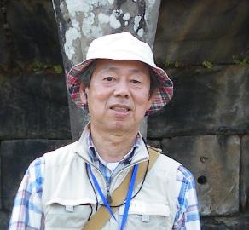 |  | 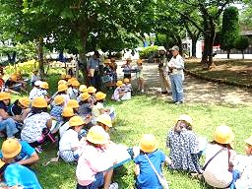 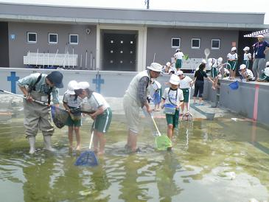

主な専門分野
（１） | 自然への愛着 |  | 綾瀬川土手や葛西用水沿いで地域の自然について解説
（２） | 生態系・生物多様性 |  | 自然観察会やビオトープ保全を通じて生物多様性の解説

所有資格、経歴

所有資格 | ビオトープ管理士、自然観察指導員、生態系保護指導員マスター
経歴 | 地域の自然保護団体で事務局として計画・実施を約１5 年担当 草加元市環境審議会委員、環境アシスタント、元川の国アドバイザー他
地域等での活動（複数記載可）
所属又は主催団体 |  |  | 団体や個人の活動紹介HP
(公財)埼玉県生態系保護協会 綾瀬川自然観察同好会

環境学習指導可能エリア
全市町村対応可／地域限定 |  | ※ 地域限定の場合：市町村・地域名 |  |  |  | 具体的な場所がある場合
地域限定 |  | 草加市・八潮市 |  |  |  | 綾瀬川、葛西用水、中川、そうか公園、柿木他
講座スタイル（複数〇可） |  | 対象（複数〇可）
講義 | 体験活動 | 未就学児 | 小学生 | 中学生 | 高校生 | 一般（大人） | 事業者
○ | ○ | ○ | ○ | ○ |  | ○ | ○

連絡先 |  |  |  | ※連絡先非公表の場合又は電話連絡を御希望の場合は、環境政策課 （０４８－８３０－３０１９）へお問い合わせください
MAIL | fsuga@jcom.zaq.ne.jp
環境学習指導等の活動実績
全体 | 回数 | 環境学習への延べ参加人数
活動回数 | 9 | ４０６名

主な活動実績の紹介 |  |  |  |  | ※１枚に収まる範囲で記載願います
年 月 | 活動内容（環境学習のテーマ） |  |  | 依頼団体 |  | 主な対象 | 参加人数
令和６年 ３月 | キタミソウ観察会 |  |  | 青柳小学校 |  | ４年生 | ６５名
令和６年 １月 | 綾瀬川野鳥観察会 |  |  | 新栄小学校、清門小学校 新栄中学校 |  | 小中学生と保護者 | ５４名
令和５年 １1月 | 野鳥観察会 |  |  | 埼玉県生態系保護協会 草加・八潮支部 |  | 大人 | １６名
令和５年 １０月 | 「綾瀬川を知ろう」 |  |  | 新田小学校 |  | ６年生 | ７０名
令和５年 ９月 | 野鳥観察会 |  |  | 埼玉県生態系保護協会 草加・八潮支部 |  | 大人と小学生 | １２名
令和５年 ９月 | 秋の虫の声を聞く会 |  |  | 埼玉県生態系保護協会 草加・八潮支部 |  | 小学生と保護者 | ２１名
令和５年 ５月 | 学校プールの「ヤゴ救出作戦」 |  |  | 新里小学校 |  | ４年生 | １００名
令和５年 ３月 | キタミソウ観察会 |  |  | 青柳小学校 |  | ４年生 | ６８名
令和５年 ２月 | 「綾瀬川の自然を守ろう」発表会参観 |  |  | 長栄小学校 |  | ４年生

以下は選択用の記載ですので、修正等は行わないでください

参照リスト
該当の有無 | ○ | ○
 | - | ×

年代 | 20代
 | 30代
 | 40代
 | 50代
 | 60代
 | 70代
 | 80代
 | 90代

活動エリア | 全市町村
 | 地域限定

主な専門分野 | 自然への愛着
 | 生態系・生物多様性
 | 水質
 | 川の再生活動
 | 大気
 | 地質
 | 地球温暖化
 | 資源・エネルギー
 | 産業
 | 消費生活・衣食住
 | 公害・化学物質
 | ３Ｒ
 | SDGs

日付 | 1月
 | 2月
 | 3月
 | 4月
 | 5月
 | 6月
 | 7月
 | 8月
 | 9月
 | 10月
 | 11月
 | 12月

70田川裕則
埼玉県環境アドバイザー活動紹介個票 |  |  |  |  |  |  |  | 検索用一覧に戻る

名前 |  | ふりがな |  | 年代 | 所在市町村
田川 裕則 |  | たがわ ひろのり |  | 60代 | さいたま市

顔写真又はイラスト |  | 活動状況の写真（1～２枚）
 |  | 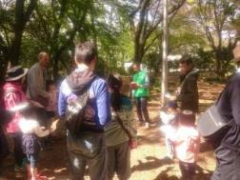 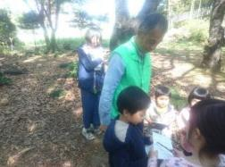

主な専門分野
（１） | 自然への愛着 |  | ネイチャーゲームを使って自然への気づきを得る
（２） | 生態系・生物多様性 |  | 自然の観察会をとおして、生物多様性の大切さなどを解説

所有資格、経歴

所有資格 | 森林インストラクター、ネイチャーゲームインストラクター、環境カウンセラー
経歴 | 埼玉県生態系保護協会川口支部で10年以上活動、埼玉県シェアリングネイチャー協会で20年以上活動
地域等での活動（複数記載可）
所属又は主催団体 |  |  | 団体や個人の活動紹介HP
うらわネイチャーゲームの会 埼玉森林インストラクター会 |  |  | https://urawasn.jimdofree.com/ https://saitamanomori2.jimdofree.com/

環境学習指導可能エリア
全市町村対応可／地域限定 |  | ※ 地域限定の場合：市町村・地域名 |  |  |  | 具体的な場所がある場合
全市町村
講座スタイル（複数〇可） |  | 対象（複数〇可）
講義 | 体験活動 | 未就学児 | 小学生 | 中学生 | 高校生 | 一般（大人） | 事業者
○ | ○ | ○ | ○ | ○ | ○ | ○ | ○

連絡先 |  |  |  | ※連絡先非公表の場合又は電話連絡を御希望の場合は、環境政策課 （０４８－８３０－３０１９）へお問い合わせください
MAIL
環境学習指導等の活動実績
全体 | 回数 | 環境学習への延べ参加人数
活動回数 | 2

主な活動実績の紹介 |  |  |  |  | ※１枚に収まる範囲で記載願います
年 月 | 活動内容（環境学習のテーマ） |  |  | 依頼団体 |  | 主な対象 | 参加人数
2016-12-07 | ネイチャーゲーム |  |  | かみひろや幼稚園 |  | 幼稚園児（年中） | 40
2016-12-08 | ネイチャーゲーム |  |  | かみひろや幼稚園 |  | 幼稚園児（年長） | 40

以下は選択用の記載ですので、修正等は行わないでください

参照リスト
該当の有無 | ○ | ○
 | - | ×

年代 | 20代
 | 30代
 | 40代
 | 50代
 | 60代
 | 70代
 | 80代
 | 90代

活動エリア | 全市町村
 | 地域限定

主な専門分野 | 自然への愛着
 | 生態系・生物多様性
 | 水質
 | 川の再生活動
 | 大気
 | 地質
 | 地球温暖化
 | 資源・エネルギー
 | 産業
 | 消費生活・衣食住
 | 公害・化学物質
 | ３Ｒ
 | SDGs

日付 | 1月
 | 2月
 | 3月
 | 4月
 | 5月
 | 6月
 | 7月
 | 8月
 | 9月
 | 10月
 | 11月
 | 12月

72竹野谷泰寿
埼玉県環境アドバイザー活動紹介個票 |  |  |  |  |  |  |  | 検索用一覧に戻る

名前 |  | ふりがな |  | 年代 | 所在市町村
竹野谷 泰寿 |  | たけのや やすとし |  | 40代 | 川越市

顔写真又はイラスト |  | 活動状況の写真（1～２枚）


主な専門分野
（１） | 川の再生活動 |  | 河の清掃
（２） | 生態系・生物多様性 |  | 外来種駆除/調査

所有資格、経歴

所有資格
経歴 | 元川の国アドバイザー
地域等での活動（複数記載可）
所属又は主催団体 |  |  | 団体や個人の活動紹介HP

環境学習指導可能エリア
全市町村対応可／地域限定 |  | ※ 地域限定の場合：市町村・地域名 |  |  |  | 具体的な場所がある場合
全市町村 |  |  |  |  |  | 伊佐沼、新河岸川他
講座スタイル（複数〇可） |  | 対象（複数〇可）
講義 | 体験活動 | 未就学児 | 小学生 | 中学生 | 高校生 | 一般（大人） | 事業者
○ | ○ | ○ | ○ | ○ | ○ | ○ | ○

連絡先 |  |  |  | ※連絡先非公表の場合又は電話連絡を御希望の場合は、環境政策課 （０４８－８３０－３０１９）へお問い合わせください
MAIL | imdyasu2018@outlook.jp
環境学習指導等の活動実績
全体 | 回数 | 環境学習への延べ参加人数
活動回数 | 4 | 15

主な活動実績の紹介 |  |  |  |  | ※１枚に収まる範囲で記載願います
年 月 | 活動内容（環境学習のテーマ） |  |  | 依頼団体 |  | 主な対象 | 参加人数
2019-04-01 | 川遊び(水に触れあおう） |  |  |  |  | 地域の子供たち | 5
2019-08-01 | 生物調査(外来種確認） |  |  |  |  | 地域の子供たち | 3
2019-10-01 | 生物調査(外来種確認） |  |  |  |  | 地域の子供たち | 4
2019-12-01 | 清掃活動 |  |  |  |  | 地域の子供たち | 3

以下は選択用の記載ですので、修正等は行わないでください

参照リスト
該当の有無 | ○ | ○
 | - | ×

年代 | 20代
 | 30代
 | 40代
 | 50代
 | 60代
 | 70代
 | 80代
 | 90代

活動エリア | 全市町村
 | 地域限定

主な専門分野 | 自然への愛着
 | 生態系・生物多様性
 | 水質
 | 川の再生活動
 | 大気
 | 地質
 | 地球温暖化
 | 資源・エネルギー
 | 産業
 | 消費生活・衣食住
 | 公害・化学物質
 | ３Ｒ
 | SDGs

日付 | 1月
 | 2月
 | 3月
 | 4月
 | 5月
 | 6月
 | 7月
 | 8月
 | 9月
 | 10月
 | 11月
 | 12月

76千種秀信
埼玉県環境アドバイザー活動紹介個票 |  |  |  |  |  |  |  | 検索用一覧に戻る

名前 |  | ふりがな |  | 年代 | 所在市町村
千種 秀信 |  | ちくさ ひでのぶ |  | 60代 | 富士見市

顔写真又はイラスト |  | 活動状況の写真（1～２枚）
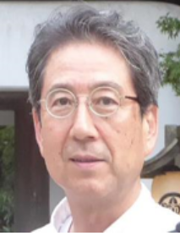 |  | 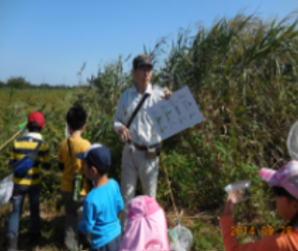 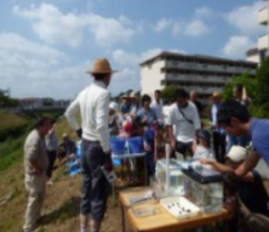

活動のPR

主な専門分野
（１） | 生態系・生物多様性 |  | 自然観察会、地域自然ガイド、小学校の総合学習
（２） | 自然への愛着

所有資格、経歴

所有資格 | 生態系保護指導員、ビオトープ管理士計画部門２級、生物分類技能検定３級
経歴 | 小中学校総合学習・市民大学・子ども大学などの講師暦１５年、環境審議員・都市計画審議員を１０年経験、緑地・公園・希少生物保護などについての市行政との繋がりが太い。
地域等での活動（複数記載可）
所属又は主催団体 |  |  | 団体や個人の活動紹介HP
埼玉県生態系保護協会 富士見支部 |  |  | http://blog.livedoor.jp/hide320506-seitaikeifujimi//

環境学習指導可能エリア
全市町村対応可／地域限定 |  | ※ 地域限定の場合：市町村・地域名 |  |  |  | 具体的な場所がある場合
地域限定 |  | 富士見市
講座スタイル（複数〇可） |  | 対象（複数〇可）
講義 | 体験活動 | 未就学児 | 小学生 | 中学生 | 高校生 | 一般（大人） | 事業者
○ | ○ | ○ | ○ | ○ | ○ | ○ | ○

連絡先 |  |  |  | ※連絡先非公表の場合又は電話連絡を御希望の場合は、環境政策課 （０４８－８３０－３０１９）へお問い合わせください
MAIL | hidenobu.chikusa@gmail.com
環境学習指導等の活動実績
全体 | 回数 | 環境学習への延べ参加人数
活動回数 | 56 | 1280

主な活動実績の紹介 |  |  |  |  | ※１枚に収まる範囲で記載願います
年 月 | 活動内容（環境学習のテーマ） |  |  | 依頼団体 |  | 主な対象 | 参加人数
2025 9～12 | 環境講座自然環境編、座学2回野外3回の計5回、「地形と湧き水、希少生物、野鳥観察、富士見市の自然を守るには」 |  |  | NPO法人法人富士見市民大学 |  | 一般成人 | 60
2025 11 | 「けいあい『のびのび ひろば』自然あそび」(実地） |  |  | 恵愛病院・NPO法人ふじみっ子夢みらい |  | 幼児と親 | 50
2025 05 | ふじみ野じゅく５月定例会「山室勝瀬巨木と史跡めぐり」(実地） |  |  | ふじみの交流センター |  | 一般成人 | 20
2024 11 | 「けいあい『のびのび ひろば』自然あそび」(実地） |  |  | 恵愛病院・NPO法人ふじみっ子夢みらい |  | 幼児と親 | 50
2024 08 | 富士見市「夏の子ども向けモデル事業」、水の大切さと森の役割～ろ過器を作って実験してみよう！ |  |  | 富士見市生涯学習課 |  | 小学生 | 20
2024 05 | どんぐり山の生き物調べ |  |  | 富士見市立水谷小学校 |  | 小学3～6年 | 70
2024 05 | ふじみ野じゅく５月定例会「湧き水の郷 富士見を歩く」(実地） |  |  | ふじみの交流センター |  | 一般成人 | 20
2024 01 | 雑木林で堆肥づくり(実地） |  |  | 富士見市立水谷小学校 |  | 小学3～6年 | 80
2023 11 | 「けいあい『のびのび ひろば』自然あそび」(実地） |  |  | 恵愛病院・NPO法人ふじみっ子夢みらい |  | 幼児と親 | 50
2023 10 | 身近な外来種、絶滅危惧種について(室内講義） |  |  | 富士見市立水谷小学校 |  | 小学3～6年 | 80
2023 09 | 校庭の樹木調べ(実地） |  |  | 富士見市立水谷小学校 |  | 小学3～6年 | 80
2023 06 | 雑木林の生きもの調べ(実地） |  |  | 富士見市立水谷小学校 |  | 小学3～6年 | 80
2023 05 | ふじみ野じゅく５月定例会「湧き水の郷 富士見を歩く」(実地） |  |  | ふじみの交流センター |  | 一般成人 | 20
2023 01 | 雑木林で堆肥づくり(実地） |  |  | 富士見市立水谷小学校 |  | 小学3～6年 | 60
2023 01 | 落ち葉だめの堆肥の土中生物調査(実地） |  |  | 富士見市立水谷小学校 |  | 小学3～6年 | 60
2023 09 | 川の生きもの調べ(実地） |  |  | 富士見市立水谷小学校 |  | 小学3～6年 | 60

以下は選択用の記載ですので、修正等は行わないでください

参照リスト
該当の有無 | ○ | ○
 | - | ×

年代 | 20代
 | 30代
 | 40代
 | 50代
 | 60代
 | 70代
 | 80代
 | 90代

活動エリア | 全市町村
 | 地域限定

主な専門分野 | 自然への愛着
 | 生態系・生物多様性
 | 水質
 | 川の再生活動
 | 大気
 | 地質
 | 地球温暖化
 | 資源・エネルギー
 | 産業
 | 消費生活・衣食住
 | 公害・化学物質
 | ３Ｒ
 | SDGs

日付 | 1月
 | 2月
 | 3月
 | 4月
 | 5月
 | 6月
 | 7月
 | 8月
 | 9月
 | 10月
 | 11月
 | 12月

88橋本健一
埼玉県環境アドバイザー活動紹介個票 |  |  |  |  |  |  |  | 検索用一覧に戻る

名前 |  | ふりがな |  | 年代 | 所在市町村
橋本 健一 |  | はしもと けんいち |  | 50代 | さいたま市

顔写真又はイラスト |  | 活動状況の写真（1～２枚）
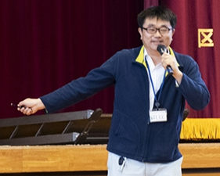 |  | 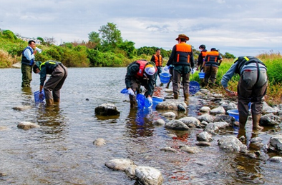 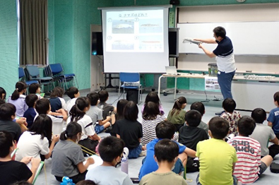

活動のPR |  | 川の国埼玉にすむ魚や川の自然への愛おしさや環境保全の意識向上のための環境学習を提供！（生き物への驚きと感動を感覚で学び、生涯記憶に残る楽しくて面白い学習を実施しています。）

主な専門分野
（１） | 自然への愛着 |  | 水辺の生きものや自然への愛着を育む環境学習を提供（環境保全の意識向上）
（２） | 生態系・生物多様性 |  | 地域の希少種保護や外来種の防除・駆除により本来の健全な生態系を保全・創出

所有資格、経歴

所有資格 | 技術士（建設環境）、自然観察指導員、生物分類技能検定１級（魚類）、RCCM（建設環境）、ビオトープ管理士計画部門２級
経歴 | ・河川の魚類・底生動物の生息域復元の検討や環境学習活動 ・希少種の生息地保全計画の立案および保護活動（スナヤツメ類・タナゴ類） ・魚類の産卵場調査と保全対策の検討（アユ・ウグイ類・コイ・フナ類） ・希少鳥類の生息実態調査（イヌワシ・クマタカ・オオタカ類の猛禽類） ・国立公園設立の保全・復元計画の立案・検討委員会の運営および建設事業におけるミティゲーションの提案 ・多自然川づくり事業の自然環境調査・事前事後評価・住民参加によるモニタリングや環境学習のサポート ・生態系に配慮した全断面魚道やビオトープの設計・モニタリングの実施・順応的管理の提案
地域等での活動（複数記載可）
所属又は主催団体 |  |  | 団体や個人の活動紹介HP
・埼玉県環境学習応援隊 ・さいたま市環境教育ネットワークパートナー ・日本魚類学会 ・NPOエコ．エコ ・埼玉県生態系保護協会 ・日本自然保護協会 |  |  | 【県や市と協働して環境学習活動を展開】 https://www.pref.saitama.lg.jp/a0501/kankyogakusyu/ouentai-dainippondaiyaconsultant.html https://www.city.saitama.lg.jp/001/009/017/002/002/p097806.html 【希少種保護や外来種の防除・駆除に関する調査研究の実施と論文報告等】 https://www.river-museum.jp/wp/wp-content/uploads/2024/04/kawahaku-kiyouNo.24_P25-30.pdf

環境学習指導可能エリア
全市町村対応可／地域限定 |  | ※ 地域限定の場合：市町村・地域名 |  |  |  | 具体的な場所がある場合
埼玉県内全域
講座スタイル（複数〇可） |  | 対象（複数〇可）
講義 | 体験活動 | 未就学児 | 小学生 | 中学生 | 高校生 | 一般（大人） | 事業者
〇 | 〇 |  | 〇 | 〇 | 〇

連絡先
電話 | 090-1176-2238
FAX | 048-711-2144
MAIL | hashimotosp10@gmail.com (会社）hashimoto_kenichi@dcne.co.jp
環境学習指導等の活動実績
全体 | 回数 | 環境学習への延べ参加人数 |  |  | 名前 | 橋本 健一
活動回数 | 16 | 1,505

主な活動実績の紹介 |  |  |  |  | ※１枚に収まる範囲で記載願います
年 月 | 活動内容（環境学習のテーマ） |  |  | 依頼団体 |  | 主な対象 | 参加人数
2000-08-01 | 小田川(肱川水系)の魚類についての出前授業 |  |  | 内子町(愛媛県) |  | 地元の 小学・中学生 保護者 | 20
2001-07-01 | 四万十川の水生生物についての野外体験学習 |  |  | 国土交通省 四国地方整備局 中村河川国道事務(高知県) |  | 中村中学校生 担当教員 | 40
2002-10-01 | 鏡川の魚類についての野外体験学習 |  |  | 高知県 高知河川事務所 |  | 昭和小学校 4年生 担当教員 | 80
2003-11-01 | 新川川(仁淀川水系)の魚類についての出前教室 |  |  | 高知県 土木部 中央西土木事務所 |  | 高知若草養護学校生、春野東小学校生、春野西小学校生、各学校の教員、各学校の校長先生 | 120
2017-07-01 | 藤岡市内の農業水路(利根川水系)に生息する市指定天然記念物ヤリタナゴの観察会 ※現地の観察指導依頼があり協力した |  |  | ヤリタナゴ調査会(群馬県) |  | 地元住民および近隣の小学・中学生 | 50
2023-10-01 | 「SDGsの視点でのおさかな教室[川の国編]」についてのオンライン学習 |  |  | 世界に目を向けよう ～今、私たちにできること～ (地球市民学習：さいたま市) |  | さいたま市内の小学～大学生、元教員 | 13
2023-10-01 | 荒川での水生生物についての野外体験学習 ※埼玉県立川の博物館、埼玉中央漁業協同組合、埼玉県農林部水産研究所、寄居町の協力あり |  |  | 港区高輪中学・高等学校 理科研究部(東京都) |  | 中学・高校生 担当教員 | 14
2024-01-01 | 「おさかな教室[世田谷編]」についての出前教室 |  |  | 世田谷区 祖師谷小学校(東京都) |  | 4年生 教員 校長先生 | 114
2024-03-01 | 魚類研究と環境保全についての講演 ※理科研究発表会の最後に講義依頼があり協力 |  |  | 港区 高輪中学・高等学校 理科研究部(東京都) |  | 中学・高校生 担当教員 保護者 | 150
2024-06-01 | 「おさかな教室[川の国編]Ⅱ(外来種)」についてのオンライン学習 |  |  | 世界に目を向けよう ～今、私たちにできること～ (地球市民学習：さいたま市) |  | さいたま市内の小学～大学生、高齢者、元教員 | 15
2024-09-01 | 「おさかな教室[川の国編]」についての出前教室 (霞川・入間川(荒川水系)) |  |  | 入間市 高倉小学校(埼玉県) |  | 5年生 担当教員 校長先生 | 47
2024-09-01 | 「おさかな教室[川の国編]」についての出前教室 (黒目川・新河岸川(荒川水系)) |  |  | 埼玉県 環境部 環境政策課 (埼玉県環境学習応援隊) |  | 朝霞第七小学校4年生、担当教員、校長先生 | 154
2024-10-01 | 霞川(荒川水系)での野外体験学習 (生きもの・水環境・ゴミ) ※霞川をきれいにする会、入間市衛生自治会 飯能県土整備事務所、入間漁業協同組合 入間市の協力あり |  |  | 入間市 高倉小学校(埼玉県) |  | 5年生 担当教員 校長先生 | 48
2024-10-01 | 「おさかな教室[川の国編]Ⅲ(絶滅危惧種)」についてのオンライン学習 |  |  | 世界に目を向けよう ～今、私たちにできること～ (地球市民学習：さいたま市) |  | さいたま市内の小学～大学生、高齢者、元教員 | 11
2024-11-01 | 「荒川水系の外来種について」の出前教室 |  |  | 港区高輪中学・高等学校 理科研究部(東京都) |  | 中学・高校生 担当教員 | 13
2024-11-01 | 「SDGｓお魚教室(外来種)」の出前教室 |  |  | 埼玉県 環境部 環境政策課 |  | 埼玉県内の 小学生～大人 | 616

以下は選択用の記載ですので、修正等は行わないでください

参照リスト
該当の有無 | ○ | ○
 | - | ×

年代 | 20代
 | 30代
 | 40代
 | 50代
 | 60代
 | 70代
 | 80代
 | 90代

活動エリア | 全市町村
 | 地域限定

主な専門分野 | 自然への愛着
 | 生態系・生物多様性
 | 水質
 | 川の再生活動
 | 大気
 | 地質
 | 地球温暖化
 | 資源・エネルギー
 | 産業
 | 消費生活・衣食住
 | 公害・化学物質
 | ３Ｒ
 | SDGs

日付 | 1月
 | 2月
 | 3月
 | 4月
 | 5月
 | 6月
 | 7月
 | 8月
 | 9月
 | 10月
 | 11月
 | 12月

90長谷川雅彦
埼玉県環境アドバイザー活動紹介個票 |  |  |  |  |  |  |  | 検索用一覧に戻る

名前 |  | ふりがな |  | 年代 | 所在市町村
長谷川 雅彦 |  | はせがわ まさひこ |  | 40代 | 三郷市

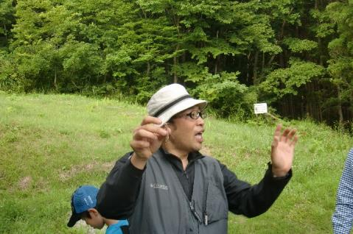
顔写真又はイラスト |  | 活動状況の写真（1～２枚）


主な専門分野
（１） | 生態系・生物多様性 |  | 昆虫を中心とした自然環境学習
（２） | 川の再生活動 |  | ホタルをテーマとした川の自然環境学習

所有資格、経歴

所有資格
経歴 | 〇学校法人東京コミュニケーションアート専門学校 自然環境科の教員として、ネイチャーガイド・環境調査員の育成を行う。 〇㈱ツインリンクもてぎ 森の探見ミュージアム「ハローウッズ」に研究員・解説員として勤務 〇長野県 佐久市昆虫体験昆虫館 に研究員・解説員として勤務
地域等での活動（複数記載可）
所属又は主催団体 |  |  | 団体や個人の活動紹介HP

環境学習指導可能エリア
全市町村対応可／地域限定 |  | ※ 地域限定の場合：市町村・地域名 |  |  |  | 具体的な場所がある場合
全市町村
講座スタイル（複数〇可） |  | 対象（複数〇可）
講義 | 体験活動 | 未就学児 | 小学生 | 中学生 | 高校生 | 一般（大人） | 事業者
○ | ○ | ○ | ○ | ○ | ○ | ○ | ○

連絡先 |  |  |  | ※連絡先非公表の場合又は電話連絡を御希望の場合は、環境政策課 （０４８－８３０－３０１９）へお問い合わせください
MAIL
環境学習指導等の活動実績
全体 | 回数 | 環境学習への延べ参加人数
活動回数 | 2回 | 35人

主な活動実績の紹介 |  |  |  |  | ※１枚に収まる範囲で記載願います
年 月 | 活動内容（環境学習のテーマ） |  |  | 依頼団体 |  | 主な対象 | 参加人数
2021-11-01 | ホタル地域づくり講習会 テーマ：カワニナについて① |  |  | 氷川神社 |  | 大人 | 20人
2021-12-01 | ホタル地域づくり講習会 テーマ：カワニナについて② |  |  | 氷川神社 |  | 大人 | 15人

以下は選択用の記載ですので、修正等は行わないでください

参照リスト
該当の有無 | ○ | ○
 | - | ×

年代 | 20代
 | 30代
 | 40代
 | 50代
 | 60代
 | 70代
 | 80代
 | 90代

活動エリア | 全市町村
 | 地域限定

主な専門分野 | 自然への愛着
 | 生態系・生物多様性
 | 水質
 | 川の再生活動
 | 大気
 | 地質
 | 地球温暖化
 | 資源・エネルギー
 | 産業
 | 消費生活・衣食住
 | 公害・化学物質
 | ３Ｒ
 | SDGs

日付 | 1月
 | 2月
 | 3月
 | 4月
 | 5月
 | 6月
 | 7月
 | 8月
 | 9月
 | 10月
 | 11月
 | 12月

98藤波不二雄
埼玉県環境アドバイザー活動紹介個票 |  |  |  |  |  |  |  | 検索用一覧に戻る

名前 |  | ふりがな |  | 年代 | 所在市町村
藤波 不二雄 |  | ふじなみ ふじお |  | 70代 | 川口市

顔写真又はイラスト |  | 活動状況の写真（1～２枚）
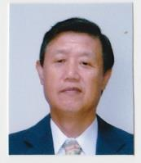 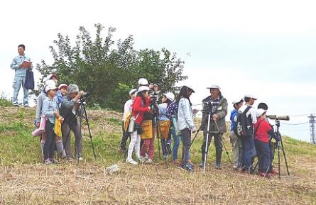 |  | 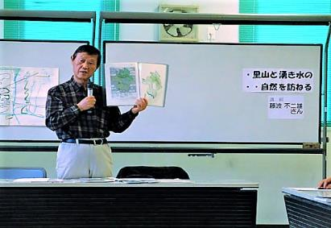

主な専門分野
（１） | 生態系・生物多様性 |  | 野鳥の観察などを通して自然の大切さなどを教える
（２） | 地球温暖化 |  | 生物や身近な環境の変化などを通して温暖化の影響を考える

所有資格 | 1級環境管理士、衛生管理者
経歴 | 川の国アドバイザー、地球温暖化防止推進員、地球温暖化防止コミュニケーター、元鳩ヶ谷市環境審議会委員、埼玉県鳥獣保護管理員、日本鳥類保護連盟専門委員など
地域等での活動（複数記載可）
所属又は主催団体 |  |  | 団体や個人の活動紹介HP
はとがやに里山をつくる会 |  |  | 主に、湧水公園での環境整備活動や生物調査等を行っている

環境学習指導可能エリア
全市町村対応可／地域限定 |  | ※ 地域限定の場合：市町村・地域名 |  |  |  | 具体的な場所がある場合
地域限定 |  | クルマを持っていないために、バスと電車での活動範囲 |  |  |  | 川口市・草加市・さいたま市等
講座スタイル（複数〇可） |  | 対象（複数〇可）
講義 | 体験活動 | 未就学児 | 小学生 | 中学生 | 高校生 | 一般（大人） | 事業者
○ | ○ |  | ○ | ○ | ○ | ○ | ○

連絡先 |  |  |  | ※連絡先非公表の場合又は電話連絡を御希望の場合は、環境政策課 （０４８－８３０－３０１９）へお問い合わせください
MAIL | fujio105@jcom.zaq.ne.jp
環境学習指導等の活動実績
全体 | 回数 | 環境学習への延べ参加人数
活動回数 | 4 | 195名

主な活動実績の紹介 |  |  |  |  | ※１枚に収まる範囲で記載願います
年 月 | 活動内容（環境学習のテーマ） |  |  | 依頼団体 |  | 主な対象 | 参加人数
令和2年1月 | 地域の自然や野鳥について |  |  | 八潮の大曾根ビオトープを守る会 |  | 大人 | 20名
令和2年2月 | 園内に飛来する野鳥の観察や野鳥の好む木について |  |  | 川口市グリーンセンター |  | 大人 | 30名
令和元年11月 | 鳩ケ谷五山と自然 |  |  | ふるさと鳩ヶ谷を守る会 |  | 大人 | 40名
令和7年1月 | カラスとごみ問題について |  |  | 川口市環境部資源循環課 |  | 大人 | 105名
 | コロナ禍の影響で以後の活動は全て中止となった

以下は選択用の記載ですので、修正等は行わないでください

参照リスト
該当の有無 | ○ | ○
 | - | ×

年代 | 20代
 | 30代
 | 40代
 | 50代
 | 60代
 | 70代
 | 80代
 | 90代

活動エリア | 全市町村
 | 地域限定

主な専門分野 | 自然への愛着
 | 生態系・生物多様性
 | 水質
 | 川の再生活動
 | 大気
 | 地質
 | 地球温暖化
 | 資源・エネルギー
 | 産業
 | 消費生活・衣食住
 | 公害・化学物質
 | ３Ｒ
 | SDGs

日付 | 1月
 | 2月
 | 3月
 | 4月
 | 5月
 | 6月
 | 7月
 | 8月
 | 9月
 | 10月
 | 11月
 | 12月

100逸見修
埼玉県環境アドバイザー活動紹介個票 |  |  |  |  |  |  |  | 検索用一覧に戻る

名前 |  | ふりがな |  | 年代 | 所在市町村
逸見 修 |  | へんみ おさむ |  | 60代 | 秩父市

顔写真又はイラスト |  | 活動状況の写真（1～２枚）
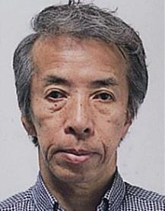

主な専門分野
（１） | 生態系・生物多様性 |  | エコパークの概要・推進・団体の役割等について
（２） | SDGs |  | 生態系の基本・保護のあり方・現状・人々の義務等について (持続可能なまちづくり)

所有資格、経歴

所有資格 | 彩の国環境大学修了、埼玉県生態系保護マスター指導員、ビオトープ管理士、屋上緑化コーディネーター
経歴 | 立教大学（1965卒）、立正大学地球環境学部聴講生（2015～2017）
地域等での活動（複数記載可）
所属又は主催団体 |  |  | 団体や個人の活動紹介HP
秩父市環境市民会議 埼玉県生態系保護協会 秩父支部

環境学習指導可能エリア
全市町村対応可／地域限定 |  | ※ 地域限定の場合：市町村・地域名 |  |  |  | 具体的な場所がある場合
全市町村
講座スタイル（複数〇可） |  | 対象（複数〇可）
講義 | 体験活動 | 未就学児 | 小学生 | 中学生 | 高校生 | 一般（大人） | 事業者
○ |  |  |  | ○ | ○ | ○ | ○

連絡先 |  |  |  | ※連絡先非公表の場合又は電話連絡を御希望の場合は、環境政策課 （０４８－８３０－３０１９）へお問い合わせください
MAIL | eco-chichibu@bf.wakwak.com
環境学習指導等の活動実績
全体 | 回数 | 環境学習への延べ参加人数
活動回数 | 9 | 312

主な活動実績の紹介 |  |  |  |  | ※１枚に収まる範囲で記載願います
年 月 | 活動内容（環境学習のテーマ） |  |  | 依頼団体 |  | 主な対象 | 参加人数
H25 10月 | 講演「サスティナブルなまちづくり」 |  |  | 秩父市環境市民会議 |  | 成人 | 31
H26 5月 | 講演「環境学の基礎としての生態系を学ぶ」 |  |  | 〃 |  | 〃 | 28
H26 11月 | 講演「まちづくりについて学ぶ」 |  |  | 秩父市 |  | 郷工学セミナー 受講者 | 43
H26 12月 | 講演「環境をよく知るための生態系の学習」 |  |  | 三菱マテリアル(株) |  | 社員 | 84
H27 10月 | 講演「美しくコンパクトなまちづくり」 |  |  | 秩父市環境市民会議 |  |  | 34
H28 10月 | 案内：ちちぶまちなか歴史・文化財探訪 |  |  | 〃 |  |  | 22
H28 11月 | 案内：妙見七ツ井戸と湧水調査 |  |  | 〃 |  |  | 18
H28 11月 | 案内：秩父の斜面林・湧水探訪 |  |  | 〃 |  |  | 16
H28 8月 | 講演「秩父の湧水と調査報告」 |  |  | 〃 |  |  | 36

H22 ～現在 | 秩父市環境市民会議事務局長として 多くの環境のイベントを運営
 | ディスカッション・セミナー・植樹・見学会・観察会・子供の発表・除草作業
 | 運営委員会等の運営

以下は選択用の記載ですので、修正等は行わないでください

参照リスト
該当の有無 | ○ | ○
 | - | ×

年代 | 20代
 | 30代
 | 40代
 | 50代
 | 60代
 | 70代
 | 80代
 | 90代

活動エリア | 全市町村
 | 地域限定

主な専門分野 | 自然への愛着
 | 生態系・生物多様性
 | 水質
 | 川の再生活動
 | 大気
 | 地質
 | 地球温暖化
 | 資源・エネルギー
 | 産業
 | 消費生活・衣食住
 | 公害・化学物質
 | ３Ｒ
 | SDGs

日付 | 1月
 | 2月
 | 3月
 | 4月
 | 5月
 | 6月
 | 7月
 | 8月
 | 9月
 | 10月
 | 11月
 | 12月

108松崎仁子
埼玉県環境アドバイザー活動紹介個票 |  |  |  |  |  |  |  | 検索用一覧に戻る

名前 |  | ふりがな |  | 年代 | 所在市町村
松崎 仁子 |  | まつざき じんこ |  | 60代 | 神奈川県秦野市

顔写真又はイラスト |  | 活動状況の写真（1～２枚）
 |  |  

主な専門分野
（１） | 生態系・生物多様性 |  | 何故、自然が大切なのかを地球史からわかりやすく体験を通して解説
（２） | ３Ｒ |  | 個々の生活レベルから、何をすることでリサイクルにつながるかを解説

所有資格、経歴

所有資格 | エコ検定
経歴 | 入間市環境審議会委員、入間市及び所沢市ごみ減量等推進審議会委員、他
地域等での活動（複数記載可）
所属又は主催団体 |  |  | 団体や個人の活動紹介HP
NPO法人環境楽習サイエンス

環境学習指導可能エリア
全市町村対応可／地域限定 |  | ※ 地域限定の場合：市町村・地域名 |  |  |  | 具体的な場所がある場合
全市町村
講座スタイル（複数〇可） |  | 対象（複数〇可）
講義 | 体験活動 | 未就学児 | 小学生 | 中学生 | 高校生 | 一般（大人） | 事業者
○ | ○ | ○ | ○ | ○ | - | ○ | -

連絡先 |  |  |  | ※連絡先非公表の場合又は電話連絡を御希望の場合は、環境政策課 （０４８－８３０－３０１９）へお問い合わせください
MAIL
環境学習指導等の活動実績
全体 | 回数 | 環境学習への延べ参加人数
活動回数 | 30回以上 | 1000人以上

主な活動実績の紹介 |  |  |  |  | ※１枚に収まる範囲で記載願います
年 月 | 活動内容（環境学習のテーマ） |  |  | 依頼団体 |  | 主な対象 | 参加人数
毎年10月 | 葉脈標本～葉っぱと仲よくしよう～ |  |  | 坂戸市環境学館いずみ |  | 小学生 | 約20名
毎年6月 | 牛乳パックからはがき作り（リサイクル講義含む） |  |  | 入間市リサイクルプラザ |  | 大人 | 約10名
毎年7月 | 夏休みの自由研究テーマ探し（植物編） |  |  | 埼玉県環境科学国際センター |  | 小学生 | 30～40名
毎年8月 | 夏休みの自由研究テーマ探し（環境全般） |  |  | 埼玉県防災学習センター |  | 小学生 | 約100名
毎年 | 環境楽習まつり（環境全般） |  |  | 坂戸市環境学館いずみ共催 |  | 子供～大人 | 約100名
2010年 | ごみ減量問題関連講演「ごみ減量を考えよう～昔と今～」 |  |  | 入間市環境経済課 |  | 大人 | 約200名
2013年 | ごみ減量問題関連講演「身近なことから考えよう！ごみ減量」 |  |  | 入間市環境経済課 |  | 大人 | 約200名
2018年 | ごみ問題を考える集い「多様化する生活 多様化するごみ」 |  |  | 行田市衛生協力会連合会 |  | 大人 | 約200名
2026年 1月 | 講演「多様化する生活、多様化するごみ ～これからのリサイクルを考えよう～」 |  |  | かわごえ環境推進委員協議会 |  | 大人 | 約500名

以下は選択用の記載ですので、修正等は行わないでください

参照リスト
該当の有無 | ○ | ○
 | - | ×

年代 | 20代
 | 30代
 | 40代
 | 50代
 | 60代
 | 70代
 | 80代
 | 90代

活動エリア | 全市町村
 | 地域限定

主な専門分野 | 自然への愛着
 | 生態系・生物多様性
 | 水質
 | 川の再生活動
 | 大気
 | 地質
 | 地球温暖化
 | 資源・エネルギー
 | 産業
 | 消費生活・衣食住
 | 公害・化学物質
 | ３Ｒ
 | SDGs

日付 | 1月
 | 2月
 | 3月
 | 4月
 | 5月
 | 6月
 | 7月
 | 8月
 | 9月
 | 10月
 | 11月
 | 12月

109松本浩一
埼玉県環境アドバイザー活動紹介個票 |  |  |  |  |  |  |  | 検索用一覧に戻る

名前 |  | ふりがな |  | 年代 | 所在市町村
松本 浩一 |  | まつもと こういち |  | 60代 | 東松山市

顔写真又はイラスト |  | 活動状況の写真（1～２枚）
 |  |  左：プレイパーク 右：太陽光発電ワークショップ

活動のPR |  | プレイパークを通じた自然保護：防災まちづくりの一環としてのワークショップ

主な専門分野
（１） | 生態系・生物多様性
（２） | 資源・エネルギー

所有資格、経歴

所有資格 | 自然観察指導員、社会福祉士・精神保健福祉士
経歴 | 東松山市の「環境まちづくり」に20年関与。
地域等での活動（複数記載可）
所属又は主催団体 |  |  | 団体や個人の活動紹介HP
ＮＰＯ法人チーム東松山 |  |  | https://www.teamhm.org/

環境学習指導可能エリア
全市町村対応可／地域限定 |  | ※ 地域限定の場合：市町村・地域名 |  |  |  | 具体的な場所がある場合
全市町村
講座スタイル（複数〇可） |  | 対象（複数〇可）
講義 | 体験活動 | 未就学児 | 小学生 | 中学生 | 高校生 | 一般（大人） | 事業者
○ | ○ | - | ○ | ○ | ○ | ○ | ○

連絡先 |  |  |  | ※連絡先非公表の場合又は電話連絡を御希望の場合は、環境政策課 （０４８－８３０－３０１９）へお問い合わせください
MAIL | econet51@gmail.com
環境学習指導等の活動実績
全体 | 回数 | 環境学習への延べ参加人数
活動回数 | 2 | 20

主な活動実績の紹介 |  |  |  |  | ※１枚に収まる範囲で記載願います
年 月 | 活動内容（環境学習のテーマ） |  |  | 依頼団体 |  | 主な対象 | 参加人数
2020-04-01 | ツリークライミング体験会 |  |  | てん・フィールドワークス |  | 東松山こどもエコクラブ | 21
2020-04-01 | 竹の子掘り体験会 |  |  | 島田ごはん畑 |  | 東松山こどもエコクラブ | 30
2020-07-01 | ジャガイモ掘り＋大豆の種まき |  |  |  |  | 東松山こどもエコクラブ | 23
2020-08-01 | 夏休みこどもサマーキャンプ |  |  | 南房総市大房岬自然の家 |  | 東松山こどもエコクラブ | 15
2020-09-01 | 自然観察会 |  |  | 東松山自然倶楽部 |  | 東松山こどもエコクラブ | 27
2020-11-01 | 大豆の収穫体験 |  |  |  |  | 東松山こどもエコクラブ | 22
2020-12-01 | 味噌造りワークショップ |  |  |  |  | 東松山こどもエコクラブ | 25
2021-03-01 | 森のピザ作り＋ジャガイモの植え付け |  |  | 市の川・車堀の会 |  | 東松山こどもエコクラブ | 30
2021-03-01 | 市民環境会議（講演会） |  |  | 東松山市環境保全課 |  | 市民 | 53
令和5年12月 | 市の川・車堀公園プレイパーク |  |  |  |  |  | 16
令和6年1月 | 太陽光発電オフグリッドミニシステム手作り講習会 |  |  |  |  |  | 4

以下は選択用の記載ですので、修正等は行わないでください

参照リスト
該当の有無 | ○ | ○
 | - | ×

年代 | 20代
 | 30代
 | 40代
 | 50代
 | 60代
 | 70代
 | 80代
 | 90代

活動エリア | 全市町村
 | 地域限定

主な専門分野 | 自然への愛着
 | 生態系・生物多様性
 | 水質
 | 川の再生活動
 | 大気
 | 地質
 | 地球温暖化
 | 資源・エネルギー
 | 産業
 | 消費生活・衣食住
 | 公害・化学物質
 | ３Ｒ
 | SDGs

日付 | 1月
 | 2月
 | 3月
 | 4月
 | 5月
 | 6月
 | 7月
 | 8月
 | 9月
 | 10月
 | 11月
 | 12月

112三好あき子
埼玉県環境アドバイザー活動紹介個票 |  |  |  |  |  |  |  | 検索用一覧に戻る

名前 |  | ふりがな |  | 年代 | 所在市町村
三好 あき子 |  | みよし あきこ |  | 70代 | 春日部市

顔写真又はイラスト |  | 活動状況の写真（1～２枚）


活動のPR

主な専門分野
（１） | 生態系・生物多様性 |  | 屋外で、様々な生き物を観察し、自然の大切さ、奥深さを伝える 室内で、自然の仕組み、生物多様性、生き物の不思議などのお話
（２） | 自然への愛着 |  | 身近な自然に目を向け、多様な生きものがかかわりあって生きていることを伝える

所有資格、経歴

所有資格 | 生態系保護指導員・自然観察指導員
経歴 | 埼玉県生態系保護協会理事・春日部支部長 春日部市環境審議員
地域等での活動（複数記載可）
所属又は主催団体 |  |  | 団体や個人の活動紹介HP
埼玉県生態系保護協会春日部支部

環境学習指導可能エリア
全市町村対応可／地域限定 |  | ※ 地域限定の場合：市町村・地域名 |  |  |  | 具体的な場所がある場合
全市町村
講座スタイル（複数〇可） |  | 対象（複数〇可）
講義 | 体験活動 | 未就学児 | 小学生 | 中学生 | 高校生 | 一般（大人） | 事業者
○ | ○ | ○ | ○ | ○ | ○ | ○

連絡先 |  |  |  | ※連絡先非公表の場合又は電話連絡を御希望の場合は、環境政策課 （０４８－８３０－３０１９）へお問い合わせください
MAIL | a-hiil-m@nifty.com
環境学習指導等の活動実績
全体 | 回数 | 環境学習への延べ参加人数
活動回数 | 年間50位回以上

主な活動実績の紹介 |  |  |  |  | ※１枚に収まる範囲で記載願います
年 月 | 活動内容（環境学習のテーマ） |  |  | 依頼団体 |  | 主な対象 | 参加人数
2023年4～12月 | 学校ビオトープで生き物探し（10回） |  |  | 宮川小学校 |  | 小学4年生 | 各回30人
2023年度 | 近隣の公園で生き物探し(5回) |  |  | 第1児童館エンゼルドーム |  | 幼児～小学生 | 各回15人程度
2023年度 | 古利根川の自然ふれあい観察会（12回） |  |  | 埼玉県生態系保護協会 春日部支部主催 |  | 大人 | 各回15人前後
2023年度 | 谷原親水広場 ビオトープ管理（12回） |  |  | 埼玉県生態系保護協会 春日部支部主催 |  | 大人 | 各回10人程度
2023年度 | 見沼自然散策（9回） |  |  | 見沼たんぼ地域ガイドクラブ |  | 大人 | 各回15人程度
2023年度 | 市内小学校で身近な生き物探し(3校) |  |  | 市環境政策課 |  | 小学生
2023-07-01 | 講座 市内の自然環境について |  |  | 春日部夢の森公園 |  | 大人 | 20人
令和元年 11月 | 近隣の公園で虫探し |  |  | 春日部市立 庄和第二保育所 |  | 幼児 | 28
令和元年 11月 | 自然はっけん塾 生きもの探し虫探し |  |  | 春日部市立 春日部第1センター エンゼルドーム |  | 小学生幼児 | 5
令和元年 10月 | いきもの探検 |  |  | 春日部市立 庄和児童センター スマイルしょうわ |  | 幼児 | 18
令和元年 10月 | ビオトープでの授業 |  |  | 宮川小学校4年 |  | 小学生 | 38
令和元年 10月 | 近隣の公園でどんぐりや落ち葉拾い |  |  | 戸田サクラソウ保育園 |  | 幼児 | 23
令和元年 10月 | 市内の自然散策と景観探索 |  |  | 春日部市都市計画課との共催 |  | 大人 | 22

以下は選択用の記載ですので、修正等は行わないでください

参照リスト
該当の有無 | ○ | ○
 | - | ×

年代 | 20代
 | 30代
 | 40代
 | 50代
 | 60代
 | 70代
 | 80代
 | 90代

活動エリア | 全市町村
 | 地域限定

主な専門分野 | 自然への愛着
 | 生態系・生物多様性
 | 水質
 | 川の再生活動
 | 大気
 | 地質
 | 地球温暖化
 | 資源・エネルギー
 | 産業
 | 消費生活・衣食住
 | 公害・化学物質
 | ３Ｒ
 | SDGs

日付 | 1月
 | 2月
 | 3月
 | 4月
 | 5月
 | 6月
 | 7月
 | 8月
 | 9月
 | 10月
 | 11月
 | 12月

114毛利将範
埼玉県環境アドバイザー活動紹介個票 |  |  |  |  |  |  |  | 検索用一覧に戻る

名前 |  | ふりがな |  | 年代 | 所在市町村
毛利 将範 |  | もうり まさのり |  | 70代 | 志木市

顔写真又はイラスト |  | 活動状況の写真（1～２枚）
 |  |  

主な専門分野
（１） | 自然への愛着 |  | バードウォッチングや川遊びを通して自然への愛着を育む。
（２） | 生態系・生物多様性 |  | 観察会やワークショップを通して、生物多様性の大切さを解説。

所有資格、経歴

所有資格 | 環境カウンセラー（市民部門）、ビオトープ管理士（二級）、川の国アドバイザー
経歴 | 志木市環境審議会副会長、志木市環境市民会議委員長、地域環境団体にて20年以上活動
地域等での活動（複数記載可）
所属又は主催団体 |  |  | 団体や個人の活動紹介HP
（公財）埼玉県生態系保護協会 |  |  | http://ecosysshiki.blog.fc2.com/blog-category-o.html/ |  |  |  | （志木支部）
NPO法人エコシティ志木代表理事 |  |  | http://kappa-no.net/

環境学習指導可能エリア
全市町村対応可／地域限定 |  | ※ 地域限定の場合：市町村・地域名 |  |  |  | 具体的な場所がある場合
地域限定 |  | 志木市 |  |  |  | 柳瀬川周辺
講座スタイル（複数〇可） |  | 対象（複数〇可）
講義 | 体験活動 | 未就学児 | 小学生 | 中学生 | 高校生 | 一般（大人） | 事業者
○ | ○ |  | ○ |  |  | ○

連絡先 |  |  |  | ※連絡先非公表の場合又は電話連絡を御希望の場合は、環境政策課 （０４８－８３０－３０１９）へお問い合わせください
MAIL | qwj11624@nifty.com
環境学習指導等の活動実績
全体 | 回数 | 環境学習への延べ参加人数
活動回数 | 12 | 111

主な活動実績の紹介 |  |  |  |  | ※１枚に収まる範囲で記載願います
年 月 | 活動内容（環境学習のテーマ） |  |  | 依頼団体 |  | 主な対象 | 参加人数
令和5年8月 | 志木の自然について |  |  | 志木市環境市民会議 |  | 委員 | 7名
令和5年毎月第3日曜日(10月は雨天のため中止） | 柳瀬川周辺の野鳥調査 |  |  | 埼玉県生態系保護協会 志木支部 |  | 会員及び一般 | 104名

以下は選択用の記載ですので、修正等は行わないでください

参照リスト
該当の有無 | ○ | ○
 | - | ×

年代 | 20代
 | 30代
 | 40代
 | 50代
 | 60代
 | 70代
 | 80代
 | 90代

活動エリア | 全市町村
 | 地域限定

主な専門分野 | 自然への愛着
 | 生態系・生物多様性
 | 水質
 | 川の再生活動
 | 大気
 | 地質
 | 地球温暖化
 | 資源・エネルギー
 | 産業
 | 消費生活・衣食住
 | 公害・化学物質
 | ３Ｒ
 | SDGs

日付 | 1月
 | 2月
 | 3月
 | 4月
 | 5月
 | 6月
 | 7月
 | 8月
 | 9月
 | 10月
 | 11月
 | 12月

115茂木幸蔵
埼玉県環境アドバイザー活動紹介個票 |  |  |  |  |  |  |  | 検索用一覧に戻る

名前 |  | ふりがな |  | 年代 | 所在市町村
茂木 幸蔵 |  | もぎ こうぞう |  | 70代 | 行田市

顔写真又はイラスト |  | 活動状況の写真（1～２枚）
 |  |  

主な専門分野
（１） | 生態系・生物多様性 |  | 自然環境における生きものの観察会を通して生物多様性を解説、主に鳥類。
（２） | 川の再生活動 |  | 県内の河川の学習と地域での河川清掃と周辺環境での生きもの調査

所有資格、経歴

所有資格 | こども環境管理士、ビオトープ管理士、NACS-J自然観察指導員
経歴 | 川の国アドバイザー、元行田市環境審議会委員2期、地域の河川清掃団体にて10年以上活動など、彩の国環境大学修了生の会役員
地域等での活動（複数記載可）
所属又は主催団体 |  |  | 団体や個人の活動紹介HP
行田環境市民フォーラム/行田ナチュラリストネットワーク会員 |  |  | https://www.city.gyoda.lg.jp
日本野鳥の会埼玉幹事 |  |  | http://www.wbsj-saitama.org/
忍川の環境に親しむ会

環境学習指導可能エリア
全市町村対応可／地域限定 |  | ※ 地域限定の場合：市町村・地域名 |  |  |  | 具体的な場所がある場合
全市町村
講座スタイル（複数〇可） |  | 対象（複数〇可）
講義 | 体験活動 | 未就学児 | 小学生 | 中学生 | 高校生 | 一般（大人） | 事業者
○ | ○ | ○ | ○ | ○ | ○ | ○ | ○

連絡先 |  |  |  | ※連絡先非公表の場合又は電話連絡を御希望の場合は、環境政策課 （０４８－８３０－３０１９）へお問い合わせください
MAIL | mogi3143box@yahoo.co.jp
環境学習指導等の活動実績
全体 | 回数 | 環境学習への延べ参加人数
活動回数 | 12 | 360人

主な活動実績の紹介 |  |  |  |  | ※１枚に収まる範囲で記載願います
年 月 | 活動内容（環境学習のテーマ） |  |  | 依頼団体 |  | 主な対象 | 参加人数
令和2年 11月 | 自然エネルギーと節電 |  |  | 行田市小学校 |  | 小学生 | 13人
令和2年 11月 | 自然エネルギーと節電 |  |  | 行田市小学校 |  | 小学生 | 66人
令和2年 11月 | 生物多様性 |  |  | 行田市小学校 |  | 小学生 | 79人
令和2年 12月 | 忍川清掃活動 |  |  | 忍川環境を守る会 |  | 大人 | 16人
令和2年 12月 | 忍川活動（標識設置作業） |  |  | 忍川の自然に親しむ会 |  | 大人 | 10人
令和５年 7月 | 忍川美化活動（生きもの調査） |  |  | 忍川の自然に親しむ会 |  | 会員 | 10人
令和５年 ８月 | 大宮氷川参道を歩く気温測定自然観察 |  |  | 彩の国環境大学修了生の会 |  | 会員 | 6人
令和５年 ９月 | 生物多様性（水生生物） |  |  | 行田市小学校（２校） |  | 小学生 | 95人
令和５年 ９月 | 秋の生態園 自然観察会 |  |  | 環境科学国際センター |  | 親子・一般の方 | 45人
令和５年 ９月 | 生物多様性（水生生物観察） |  |  | 加須市 |  | 小学生 | 25人
令和５年10月 | 自然エネルギーと節電 |  |  | 行田市小学校（３校） |  | 小学生 | 80人
令和６年 １月 | 食品ロス |  |  | 行田市小学校 |  | 小学校 | 30人
令和６年 ２月 | 食品ロス |  |  | 行田市小学校 |  | 小学校 | 60人
令和６年 ３月 | 野鳥観察会（生物多様性） |  |  | 彩の国環境大学修了生の会 |  | 会員 | 7人

以下は選択用の記載ですので、修正等は行わないでください

参照リスト
該当の有無 | ○ | ○
 | - | ×

年代 | 20代
 | 30代
 | 40代
 | 50代
 | 60代
 | 70代
 | 80代
 | 90代

活動エリア | 全市町村
 | 地域限定

主な専門分野 | 自然への愛着
 | 生態系・生物多様性
 | 水質
 | 川の再生活動
 | 大気
 | 地質
 | 地球温暖化
 | 資源・エネルギー
 | 産業
 | 消費生活・衣食住
 | 公害・化学物質
 | ３Ｒ
 | SDGs

日付 | 1月
 | 2月
 | 3月
 | 4月
 | 5月
 | 6月
 | 7月
 | 8月
 | 9月
 | 10月
 | 11月
 | 12月

116矢代幸太郎
埼玉県環境アドバイザー活動紹介個票 |  |  |  |  |  |  |  | 検索用一覧に戻る

名前 |  | ふりがな |  | 年代 | 所在市町村
矢代 幸太郎 |  | やしろ こうたろう |  | 50代 | さいたま市

顔写真又はイラスト |  | 活動状況の写真（1～２枚）
 |  |  

主な専門分野
（１） | 生態系・生物多様性 |  | 沿岸域の生態系：サンゴ白化、富栄養化、赤土流出、森里川海
（２） | ３Ｒ |  | 漂着ゴミ、海洋プラスチック、マイクロプラスチック

所有資格、経歴

所有資格 | 環境省環境カウンセラー、技術士（建設環境、環境保全計画）、潜水士、港湾海洋調査士（環境調査）、博士（工学）
経歴 | 環境コンサルタント勤務、海の環境保全業務担当
地域等での活動（複数記載可）
所属又は主催団体 |  |  | 団体や個人の活動紹介HP
株式会社東京久栄 |  |  | https://www.kyuei.co.jp/

環境学習指導可能エリア
全市町村対応可／地域限定 |  | ※ 地域限定の場合：市町村・地域名 |  |  |  | 具体的な場所がある場合
全市町村
講座スタイル（複数〇可） |  | 対象（複数〇可）
講義 | 体験活動 | 未就学児 | 小学生 | 中学生 | 高校生 | 一般（大人） | 事業者
○ | ○ |  | ○ | ○ | ○ | ○ | ○

連絡先 |  |  |  | ※連絡先非公表の場合又は電話連絡を御希望の場合は、環境政策課 （０４８－８３０－３０１９）へお問い合わせください
MAIL
環境学習指導等の活動実績
全体 | 回数 | 環境学習への延べ参加人数
活動回数 | 8 | 280

主な活動実績の紹介 |  |  |  |  | ※１枚に収まる範囲で記載願います
年 月 | 活動内容（環境学習のテーマ） |  |  | 依頼団体 |  | 主な対象 | 参加人数
2019-09-01 | ビーチクリーン（稲村ケ崎） |  |  | 鎌倉の海を守る会が主催する会に会社のCSRで参加 |  | 市民 | 6
2019-10-01 | ビーチクリーン（津久井浜） |  |  | 株式会社東京久栄 |  | 社員 | 5
2019-10-01 | マイクロプラスチック調査方法のレクチャー |  |  | 株式会社東京久栄 |  | 社員 | 5
2019-09-01 | サンゴ礁保全の環境教育ツールのレクチャー |  |  | 環境アセスメント学会 |  | 学会員（大人） | 40
2019-10-01 | 東京湾大感謝祭SDGs東京湾 マイクロプラスチックについて市民向けレクチャー |  |  | 東京湾大感謝祭実行委員会 |  | 市民（大人・子ども） | 200
2020-12-01 | 筑波大学自然保護サーティフィケートプログラム講師 |  |  | 筑波大学 |  | 学生 | 9
2022-07-25 | 海洋ゴミ、マイクロプラスチックについて体験学習 |  |  | イオンモール北浦和店 チアーズクラブ |  | 小学生 | 7
2025-12-01 | 藻場生態系の回復と磯根資源の増加に係る取組みのファシリテート |  |  | 国頭漁協 |  | 大人 | 8

以下は選択用の記載ですので、修正等は行わないでください

参照リスト
該当の有無 | ○ | ○
 | - | ×

年代 | 20代
 | 30代
 | 40代
 | 50代
 | 60代
 | 70代
 | 80代
 | 90代

活動エリア | 全市町村
 | 地域限定

主な専門分野 | 自然への愛着
 | 生態系・生物多様性
 | 水質
 | 川の再生活動
 | 大気
 | 地質
 | 地球温暖化
 | 資源・エネルギー
 | 産業
 | 消費生活・衣食住
 | 公害・化学物質
 | ３Ｒ
 | SDGs

日付 | 1月
 | 2月
 | 3月
 | 4月
 | 5月
 | 6月
 | 7月
 | 8月
 | 9月
 | 10月
 | 11月
 | 12月

118安田信一
埼玉県環境アドバイザー活動紹介個票 |  |  |  |  |  |  |  | 検索用一覧に戻る

名前 |  | ふりがな |  | 年代 | 所在市町村
安田 信一 |  | やすだ しんいち |  | 70代 | 上尾市

顔写真又はイラスト |  | 活動状況の写真（1～２枚）
  |  |  

活動のPR |  | SDGsをはじめ気候変動・地球温暖化・生物多様性に一緒に取り組みましょう。

主な専門分野
（１） | 生態系・生物多様性 |  | 自然の観察会をとおして、生物多様性の大切さなどを体験や解説
（２） | 地球温暖化 |  | 地球温暖化の現状と将来予測及び対策について解説

所有資格、経歴

所有資格 | 自然観察指導員・うちエコ診断士・自然体験活動指導員
経歴 | 埼玉県地球温暖化防止活動推進委員、埼玉県環境アドバイザー、さいたま市地球温暖化対策実行計画策定検討委員会委員，民生委員・児童委員,上尾市環境審議会委員.環境ネットワーク埼玉監事
地域等での活動（複数記載可）
所属又は主催団体 |  |  | 団体や個人の活動紹介HP
緑のトラスト13号地の会 (公財)さいたま緑のトラスト協会 認定NPO法人環境ネットワ-ク埼玉 上尾市環境推進協議会 |  |  | http://ku10u.sakura.ne.jp http//tsaitama-greenerytrust.com/ https://www.kannet-sai.org/

環境学習指導可能エリア
全市町村対応可／地域限定 |  | ※ 地域限定の場合：市町村・地域名 |  |  |  | 具体的な場所がある場合
地域限定 |  | 上尾市・伊奈町・さいたま市 |  |  |  | さいたま緑のトラスト保全13号地
講座スタイル（複数〇可） |  | 対象（複数〇可）
講義 | 体験活動 | 未就学児 | 小学生 | 中学生 | 高校生 | 一般（大人） | 事業者
○ | ○ | ○ | ○ | ○ | ○ | ○ | ○

連絡先 |  |  |  | ※連絡先非公表の場合又は電話連絡を御希望の場合は、環境政策課 （０４８－８３０－３０１９）へお問い合わせください
MAIL | s-yasuda@outlook.jp
環境学習指導等の活動実績
全体 | 回数 | 環境学習への延べ参加人数
活動回数 | 13 | 695人

主な活動実績の紹介 |  |  |  |  | ※１枚に収まる範囲で記載願います
年 月 | 活動内容（環境学習のテーマ） |  |  | 依頼団体 |  | 主な対象 | 参加人数
2025-04-20 | 自然観察会とタケノコ堀り体験指導 |  |  | さいたま緑のトラスト協会 |  | 親子 | 68名
2025-05-18 | KDDI社員のエコ活動体験の指導 |  |  | さいたま緑のトラスト協会 |  | 親子 | 47名
2025-06-05 | 上尾駅自由通路環境パネル展出展 (デコ活と窓ガラスの断熱改修)講師 |  |  | 上尾市環境推進協議会 |  | 市民 | 100名
2025-06-06 | 自然観察会の講師 |  |  | 緑のトラススト13号地の会 |  | 親子 | 10名
７月２6日 | 市民活動体験教室「はじめの一歩」講師 |  |  | 上尾市市民活動センター |  | 大人 | 13名
１０月10日～11日 | 上尾市環境推進大会にパネル展示(デコ活と窓ガラスの断熱改修)講師 |  |  | 上尾市環境推進協議会 |  | 大人 | 100名
11月21日～22日 | 上尾市消費生活展エコフェスタでデコ活と窓ガラスの断熱改修の講師 |  |  | 上尾市消費生活課 |  | 市民 | 80名
12月13日 | サクラトラスト地管理作業指導 |  |  | 上尾市環境推進協議会 |  | 親子 | 50名
１２月7日 | 上尾市かしの木特別支援学校高等2年生の奉仕活動指導 |  |  | 緑のトラススト13号地の会 |  | 生徒 | ４９名
2025-12-27 | ミニ門松づくり体験教室講師 |  |  | 緑のトラススト13号地の会 |  | 大人 | 7名
1月１７日 | 冬鳥観察会の講師 |  |  | 上尾市環境推進協議会 |  | 親子 | 70名
1月１９日 | 上尾市かしの木特別支援学校高等3年生の奉仕活動指導 |  |  | 緑のトラススト13号地の会 |  | 生徒 | 71名
2026-02-25 | 上尾市立富士見小学校科学クラブで出前講座実施(地球温暖化を考える)講師 |  |  | 上尾市環境政策課 |  | 生徒 | 30名

以下は選択用の記載ですので、修正等は行わないでください

参照リスト
該当の有無 | ○ | ○
 | - | ×

年代 | 20代
 | 30代
 | 40代
 | 50代
 | 60代
 | 70代
 | 80代
 | 90代

活動エリア | 全市町村
 | 地域限定

主な専門分野 | 自然への愛着
 | 生態系・生物多様性
 | 水質
 | 川の再生活動
 | 大気
 | 地質
 | 地球温暖化
 | 資源・エネルギー
 | 産業
 | 消費生活・衣食住
 | 公害・化学物質
 | ３Ｒ
 | SDGs

日付 | 1月
 | 2月
 | 3月
 | 4月
 | 5月
 | 6月
 | 7月
 | 8月
 | 9月
 | 10月
 | 11月
 | 12月

119山下久子
埼玉県環境アドバイザー活動紹介個票 |  |  |  |  |  |  |  | 検索用一覧に戻る

名前 |  | ふりがな |  | 年代 | 所在市町村
山下 久子 |  | やました ひさこ |  | 70代 | 春日部市


顔写真又はイラスト |  | 活動状況の写真（1～２枚）
 |  | 

活動のPR

主な専門分野
（１） | 生態系・生物多様性 |  | 野外で身近ないきもの、動植物の観察・室内で巣零度を使用して生態系の仕組みの解説
（２）

所有資格、経歴

所有資格 | 埼玉県生態系保護協会生態系保護指導員
経歴 | 春日部市環境学習指導員
地域等での活動（複数記載可）
所属又は主催団体 |  |  | 団体や個人の活動紹介HP
埼玉県生態系保護協会会員（春日部支部） |  |  | 春日部市立小学校に身近ないきもの出前講座・公民館自然観察会講師・児童館生きもの探し講師・ウイングハットビオトープ管理協力、（市内の希少生物調査保護・）

環境学習指導可能エリア
全市町村対応可／地域限定 |  | ※ 地域限定の場合：市町村・地域名 |  |  |  | 具体的な場所がある場合
地域限定 |  | 埼玉県東部春日部市周辺
講座スタイル（複数〇可） |  | 対象（複数〇可）
講義 | 体験活動 | 未就学児 | 小学生 | 中学生 | 高校生 | 一般（大人） | 事業者
○ | ○ | ○ | ○ |  |  | ○

連絡先 |  |  |  | ※連絡先非公表の場合又は電話連絡を御希望の場合は、環境政策課 （０４８－８３０－３０１９）へお問い合わせください
MAIL | aco@azuretit.com
環境学習指導等の活動実績
全体 | 回数 | 環境学習への延べ参加人数
活動回数 | 12 | 390

主な活動実績の紹介 |  |  |  |  | ※１枚に収まる範囲で記載願います
年 月 | 活動内容（環境学習のテーマ） |  |  | 依頼団体 |  | 主な対象 | 参加人数
2024-05-12 | ビオトープ学習生きもの探し |  |  | 春日部市宮川小学校 |  | 小学４年生 | 29
2024-06-11 | ビオトープ学習生きもの探し |  |  | 春日部市宮川小学校 |  | 小学４年生 | 29
2024-07-11 | ビオトープ学習生きもの探し |  |  | 春日部市宮川小学校 |  | 小学４年生 | 29
2024-09-05 | 環境学習身近ないきもの探し |  |  | 春日部市南桜井小学校 |  | 小学４年生 | 47
2024-09-29 | 環境学習身近ないきもの探し |  |  | 春日部市小渕小学校 |  | 小学４年生 | 52
2024-10-03 | 環境学習身近ないきもの探し |  |  | 春日部市武里南小学校 |  | 小学４年生 | 62
2024-10-04 | 環境学習身近ないきもの探し |  |  | 春日部市川辺小学校 |  | 小学４年生 | 30
2024-10-14 | 龍Q館水辺の森で生きもの探し |  |  | 水辺の「森」を守る会 |  | 一般親子 | 10
2024-10-25 | ビオトープ学習生きもの探し |  |  | 春日部市宮川小学校 |  | 小学４年生 | 29
2024-11-15 | ビオトープ学習生きもの探し |  |  | 春日部市宮川小学校 |  | 小学４年生 | 29
2024-12-06 | ビオトープ学習生きもの探し |  |  | 春日部市宮川小学校 |  | 小学４年生 | 29
2024-01-15 | 古利根川で自然観察（探鳥会） |  |  | 春日部中央公民館 |  | 一般市民 | 15

以下は選択用の記載ですので、修正等は行わないでください

参照リスト
該当の有無 | ○ | ○
 | - | ×

年代 | 20代
 | 30代
 | 40代
 | 50代
 | 60代
 | 70代
 | 80代
 | 90代

活動エリア | 全市町村
 | 地域限定

主な専門分野 | 自然への愛着
 | 生態系・生物多様性
 | 水質
 | 川の再生活動
 | 大気
 | 地質
 | 地球温暖化
 | 資源・エネルギー
 | 産業
 | 消費生活・衣食住
 | 公害・化学物質
 | ３Ｒ
 | SDGs

日付 | 1月
 | 2月
 | 3月
 | 4月
 | 5月
 | 6月
 | 7月
 | 8月
 | 9月
 | 10月
 | 11月
 | 12月

124横山隆
埼玉県環境アドバイザー活動紹介個票 |  |  |  |  |  |  |  | 検索用一覧に戻る

名前 |  | ふりがな |  | 年代 | 所在市町村
横山 隆 |  | よこやま たかし |  | 50代 | 川口市

顔写真又はイラスト |  | 活動状況の写真（1～２枚）
 |  |  

主な専門分野
（１） | 自然への愛着 |  | 自然体験 野遊び 草花あそび
（２） | 生態系・生物多様性 |  | 生き物しらべ ビオトープ 自然地管理

所有資格、経歴

所有資格 | 環境カウンセラー/自然観察指導員
経歴 | 元川の国アドバイザー/エコスクールン
地域等での活動（複数記載可）
所属又は主催団体 |  |  | 団体や個人の活動紹介HP
自然探険コロボックルくらぶ |  |  | http://korobokkur.kusaki.net

環境学習指導可能エリア
全市町村対応可／地域限定 |  | ※ 地域限定の場合：市町村・地域名 |  |  |  | 具体的な場所がある場合
地域限定 |  | 川口市及びその周辺
講座スタイル（複数〇可） |  | 対象（複数〇可）
講義 | 体験活動 | 未就学児 | 小学生 | 中学生 | 高校生 | 一般（大人） | 事業者
○ | ○ | ○ | ○ | ○

連絡先 |  |  |  | ※連絡先非公表の場合又は電話連絡を御希望の場合は、環境政策課 （０４８－８３０－３０１９）へお問い合わせください
MAIL
環境学習指導等の活動実績
全体 | 回数 | 環境学習への延べ参加人数
活動回数 | 20 | 800

主な活動実績の紹介 |  |  |  |  | ※１枚に収まる範囲で記載願います
年 月 | 活動内容（環境学習のテーマ） |  |  | 依頼団体 |  | 主な対象 | 参加人数
2024.3 | アカガエルの産卵しらべ |  |  | 児童館 |  | 親子 | 30
2024.2 | 生きもの探検隊 |  |  | 市 |  | 親子 | 30
2024.1 | 昔遊び・自然遊び |  |  | こどもエコクラブ |  | 親子 | 30
2023.12 | しめ縄づくり |  |  | こどもエコクラブ |  | 親子 | 30
2023.11 | 自然探検隊（総合） |  |  | 小学校 |  | 児童 | 150
2023.10. | ドングリゴマ選手権 |  |  | NPO |  | 親子 | 30
2023.9 | バッタ選手権 |  |  | 児童館 |  | 子供 | 30
2023.8 | 夜の生き物観察 |  |  | こどもエコクラブ |  | 親子 | 30
2023.8 | サマースクール・葉っぱ図鑑 |  |  | 小学校 |  | 児童 | 30
2023.6 | 生き物調査 |  |  | こどもエコクラブ |  | 親子 | 30
2023.4 | 野草の天ぷら |  |  | こどもエコクラブ |  | 親子・市民 | 50
2023.3 | アカガエルの産卵しらべ |  |  | 児童館 |  | 親子 | 30
2023.1 | 昔遊び・自然遊び |  |  | こどもエコクラブ |  | 親子 | 50
2022.12 | しめ縄づくり |  |  | こどもエコクラブ |  | 親子 | 50

以下は選択用の記載ですので、修正等は行わないでください

参照リスト
該当の有無 | ○ | ○
 | - | ×

年代 | 20代
 | 30代
 | 40代
 | 50代
 | 60代
 | 70代
 | 80代
 | 90代

活動エリア | 全市町村
 | 地域限定

主な専門分野 | 自然への愛着
 | 生態系・生物多様性
 | 水質
 | 川の再生活動
 | 大気
 | 地質
 | 地球温暖化
 | 資源・エネルギー
 | 産業
 | 消費生活・衣食住
 | 公害・化学物質
 | ３Ｒ
 | SDGs

日付 | 1月
 | 2月
 | 3月
 | 4月
 | 5月
 | 6月
 | 7月
 | 8月
 | 9月
 | 10月
 | 11月
 | 12月

125横山聞
埼玉県環境アドバイザー活動紹介個票 |  |  |  |  |  |  |  | 検索用一覧に戻る

名前 |  | ふりがな |  | 年代 | 所在市町村
横山 聞 |  | よこやま ぶん |  | 20代 | 川口市

顔写真又はイラスト |  | 活動状況の写真（1～２枚）
 |  |  

主な専門分野
（１） | 自然への愛着 |  | 自然あそび
（２） | 生態系・生物多様性 |  | 昆虫 魚

所有資格、経歴

所有資格 | 元川の国アドバイザー
経歴
地域等での活動（複数記載可）
所属又は主催団体 |  |  | 団体や個人の活動紹介HP

環境学習指導可能エリア
全市町村対応可／地域限定 |  | ※ 地域限定の場合：市町村・地域名 |  |  |  | 具体的な場所がある場合
地域限定 |  | 川口市周辺
講座スタイル（複数〇可） |  | 対象（複数〇可）
講義 | 体験活動 | 未就学児 | 小学生 | 中学生 | 高校生 | 一般（大人） | 事業者
 | ○ | ○ | ○

連絡先 |  |  |  | ※連絡先非公表の場合又は電話連絡を御希望の場合は、環境政策課 （０４８－８３０－３０１９）へお問い合わせください
MAIL
環境学習指導等の活動実績
全体 | 回数 | 環境学習への延べ参加人数
活動回数 | 10 | 200

主な活動実績の紹介 |  |  |  |  | ※１枚に収まる範囲で記載願います
年 月 | 活動内容（環境学習のテーマ） |  |  | 依頼団体 |  | 主な対象 | 参加人数
2023.12 | しめ縄づくり |  |  | ＮＰＯ |  | 幼児・小学生 | 20
2023.11 | どんぐりゴマ |  |  | ＮＰＯ |  | 幼児・小学生 | 20
2023.10. | 稲刈り |  |  | こどもエコクラブ |  | 幼児・小学生 | 20
2023.7 | 子どもキャンプ |  |  | こどもエコクラブ |  | 幼児・小学生 | 20
2023.5 | 田植え・むしとり |  |  | こどもエコクラブ |  | 幼児・小学生 | 20
2023.1 | 凧作り |  |  | ＮＰＯ |  | 幼児・小学生 | 20
2022.12 | しめ縄づくり |  |  | ＮＰＯ |  | 幼児・小学生 | 20
2022.11 | どんぐりゴマ |  |  | ＮＰＯ |  | 幼児・小学生 | 20
2022.10. | 稲刈り |  |  | こどもエコクラブ |  | 幼児・小学生 | 30
2022.7 | 子どもキャンプ |  |  | こどもエコクラブ |  | 幼児・小学生 | 30
2022.5 | 田植え・むしとり |  |  | こどもエコクラブ |  | 幼児・小学生 | 30

以下は選択用の記載ですので、修正等は行わないでください

参照リスト
該当の有無 | ○ | ○
 | - | ×

年代 | 20代
 | 30代
 | 40代
 | 50代
 | 60代
 | 70代
 | 80代
 | 90代

活動エリア | 全市町村
 | 地域限定

主な専門分野 | 自然への愛着
 | 生態系・生物多様性
 | 水質
 | 川の再生活動
 | 大気
 | 地質
 | 地球温暖化
 | 資源・エネルギー
 | 産業
 | 消費生活・衣食住
 | 公害・化学物質
 | ３Ｒ
 | SDGs

日付 | 1月
 | 2月
 | 3月
 | 4月
 | 5月
 | 6月
 | 7月
 | 8月
 | 9月
 | 10月
 | 11月
 | 12月

129𠮷野修弘
埼玉県環境アドバイザー活動紹介個票 |  |  |  |  |  |  |  | 検索用一覧に戻る

名前 |  | ふりがな |  | 年代 | 所在市町村
𠮷野 修弘 |  | よしの のぶひろ |  | 60代 | 川口市

顔写真又はイラスト |  | 活動状況の写真（1～２枚）
 |  |  

主な専門分野
（１） | 生態系・生物多様性 |  | 自然観察・自然素材を使っての物作り（昆虫が専門です）
（２） | 川の再生活動 |  | 荒川の清掃活動・自然観察を通して川の大切さを解説

所有資格、経歴

所有資格 | NEAL（全国自然体験活動）リーダー・RAC（川に学ぶ体験活動協議会）インストラクター 川口市エコスクールン講師、環境社会検定資格
経歴 | 荒川クリーンエイド等で荒川＆支流の清掃、自然観察を始めてから25年 その後、各種資格を取得し、学校・公民館・川口見沼自然の家等で活動中
地域等での活動（複数記載可）
所属又は主催団体 |  |  | 団体や個人の活動紹介HP
NEAL（全国自然体験活動） |  |  | http://www.ecolife-kawaguchi.org/co2/center/educators/eco_schooln.htm
RAC（川に学ぶ体験活動協議会）
グラウンドワーク川口、荒川クリーンエイド

環境学習指導可能エリア
全市町村対応可／地域限定 |  | ※ 地域限定の場合：市町村・地域名 |  |  |  | 具体的な場所がある場合
全市町村 |  | ※自宅より2時間ぐらいの場所であればOK |  |  |  | 河川敷、公園、校庭等 教室、公民館等
講座スタイル（複数〇可） |  | 対象（複数〇可）
講義 | 体験活動 | 未就学児 | 小学生 | 中学生 | 高校生 | 一般（大人） | 事業者
○ | ○ | ○ | ○ | ○ |  | ○ | ○

連絡先 |  |  |  | ※連絡先非公表の場合又は電話連絡を御希望の場合は、環境政策課 （０４８－８３０－３０１９）へお問い合わせください
MAIL | papilio-nobu@jcom.zaq.ne.jp
環境学習指導等の活動実績
全体 | 回数 | 環境学習への延べ参加人数
活動回数 | 113 | 6,400人

主な活動実績の紹介 |  |  |  |  | ※１枚に収まる範囲で記載願います
年 月 | 活動内容（環境学習のテーマ） |  |  | 依頼団体 |  | 主な対象 | 参加人数
令和０５年０１月 | 見沼・自然観察（生きもの調査・野鳥観察） |  |  | 川口市自然保護対策課 |  | 小学生（親子） | ８０人
令和０５年０５月 | 校庭内の自然観察・生きもの調査 |  |  | 川口市柳崎小学校 |  | ４年生 | １００人
令和０５年０６月 | 見沼・自然観察（生きもの調査・昆虫） |  |  | 川口木曾呂小学校 |  | ４年生 | ４５人
令和０５年０７月 | グリーンセンター・夜の昆虫（虫）観察 |  |  | 川口市自然保護対策課 |  | 小学生（親子） | ５０人
令和０５年０７月 | イイナパーク川口・夜の昆虫（虫）観察 |  |  | 川口市自然保護対策課 |  | 小学生（親子） | ５０人
令和０５年０８月 | 見沼・夜の自然観察 |  |  | グラウンドワーク川口 |  | 小学生（親子） | １２０人
令和０５年０８月 | 川口市中台公園昆虫採集 ＆昆虫（虫）標本を利用しての話 |  |  | 川口市戸塚南小学校 |  | １年生～６年生 | ４０人
令和０５年０９月 | 綾瀬の森・昆虫採集＆観察 |  |  | 川口市戸塚東小学校 |  | 2年生 | １５０人
令和０５年０９月 | 見沼・自然観察（生きもの調査） |  |  | 川口市緑課 |  | 小学生（親子） | ７０人
令和０５年０９月 | 昆虫（虫）標本を利用しての話 |  |  | 川口市鳩ヶ谷小学校 |  | ３年生 | １５０人
令和０５年１０月 | 自然素材を使った物つくり |  |  | 川口市木曾呂小学校 |  | １年生 | １３５人
令和０５年１０月 | 校庭＆ビオトープ・自然観察 |  |  | 在家小学校・エコクラブ |  | 1年生～６年生 親子 | ３０人
令和０５年１１月 | 見沼・冬の生きもの調査 |  |  | グラウンドワーク川口 |  | 小学生（親子） | ３０人

以下は選択用の記載ですので、修正等は行わないでください

参照リスト
該当の有無 | ○ | ○
 | - | ×

年代 | 20代
 | 30代
 | 40代
 | 50代
 | 60代
 | 70代
 | 80代
 | 90代

活動エリア | 全市町村
 | 地域限定

主な専門分野 | 自然への愛着
 | 生態系・生物多様性
 | 水質
 | 川の再生活動
 | 大気
 | 地質
 | 地球温暖化
 | 資源・エネルギー
 | 産業
 | 消費生活・衣食住
 | 公害・化学物質
 | ３Ｒ
 | SDGs

日付 | 1月
 | 2月
 | 3月
 | 4月
 | 5月
 | 6月
 | 7月
 | 8月
 | 9月
 | 10月
 | 11月
 | 12月

133大石章
埼玉県環境アドバイザー活動紹介個票 |  |  |  |  |  |  |  | 検索用一覧に戻る

名前 |  | ふりがな |  | 年代 | 所在市町村
大石 章 |  | おおいし あきら |  | 60代 | 飯能市

顔写真又はイラスト |  | 活動状況の写真（1～２枚）
 |  |  

活動のPR |  | 自然に関する講演、自然ガイドなど行います

主な専門分野
（１） | 自然への愛着 |  | 自然ガイド
（２） | 生態系・生物多様性 |  | 生物調査、希少種保護、外来種駆除など

所有資格、経歴

所有資格 | 自然観察指導員（22年）
経歴 | 緑のトラスト保全4号地管理（22年）、埼玉県自然公園指導員、環境省自然公園指導員、飯能市環境市議会委員
地域等での活動（複数記載可）
所属又は主催団体 |  |  | 団体や個人の活動紹介HP
NPO法人天覧山・多峯主山の自然を守る会 NPO法人自然観察指導員埼玉 公益財団法人さいたま緑のトラスト協会 |  |  | http://www.tenranzan.net/ https://www.shizen-saitama.com/ http://saitama-greenerytrust.com/

環境学習指導可能エリア
全市町村対応可／地域限定 |  | ※ 地域限定の場合：市町村・地域名 |  |  |  | 具体的な場所がある場合
全市町村
講座スタイル（複数〇可） |  | 対象（複数〇可）
講義 | 体験活動 | 未就学児 | 小学生 | 中学生 | 高校生 | 一般（大人） | 事業者
○ | ○ |  | ○ | ○ | ○ | ○ | ○

連絡先 |  |  |  | ※連絡先非公表の場合又は電話連絡を御希望の場合は、環境政策課 （０４８－８３０－３０１９）へお問い合わせください
MAIL | ezh01701@nifty.com
環境学習指導等の活動実績
全体 | 回数 | 環境学習への延べ参加人数 |  |  | 名前 | 大石 章
活動回数 | １３回 | 約８００人

主な活動実績の紹介 |  |  |  |  | ※１枚に収まる範囲で記載願います
年 月 | 活動内容（環境学習のテーマ） |  |  | 依頼団体 |  | 主な対象 | 参加人数
令和７年5,10,12月 | 小学生の田んぼづくり、森林管理による里山保全 |  |  | 飯能市内小学校 |  | 小学5年生 | ４００人
令和７年 6,7,12,1月 | ホタル観察、夏の夜の生きもの観察、冬の生きもの観察、生物調査 |  |  | NPO |  | 一般、子ども | ６０人
令和７年 6,7月 | 地域の開発変更運動から中止による里山保全活動への転換 |  |  | 駿河台大学 |  | 大学生 | ３００人
令和7年 10月 | 昆虫等の観察手法 |  |  | さいたま緑のトラスト協会 |  | 一般 | ６人
令和7年 11月 | 地域の自然環境問題の講演＋自然観察会 |  |  | 日本環境教育フォーラム |  | 一般 | 30人

以下は選択用の記載ですので、修正等は行わないでください

参照リスト
該当の有無 | ○ | ○
 | - | ×

年代 | 20代
 | 30代
 | 40代
 | 50代
 | 60代
 | 70代
 | 80代
 | 90代

活動エリア | 全市町村
 | 地域限定

主な専門分野 | 自然への愛着
 | 生態系・生物多様性
 | 水質
 | 川の再生活動
 | 大気
 | 地質
 | 地球温暖化
 | 資源・エネルギー
 | 産業
 | 消費生活・衣食住
 | 公害・化学物質
 | ３Ｒ
 | SDGs

日付 | 1月
 | 2月
 | 3月
 | 4月
 | 5月
 | 6月
 | 7月
 | 8月
 | 9月
 | 10月
 | 11月
 | 12月

